레시피
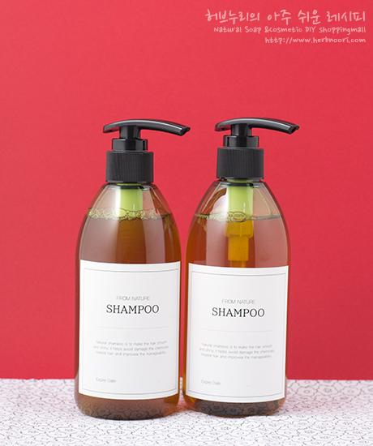
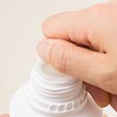
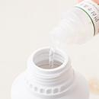
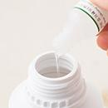
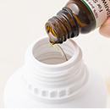
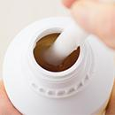
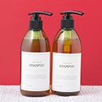
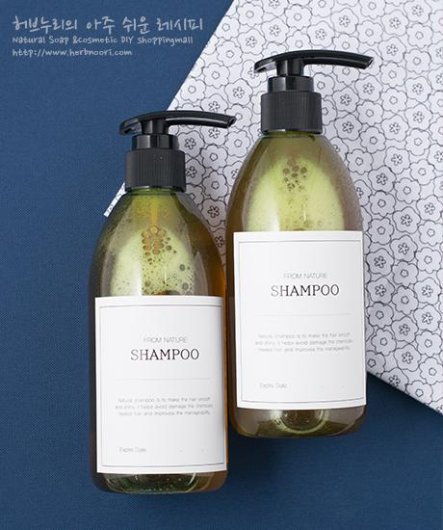
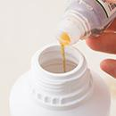
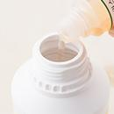
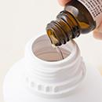
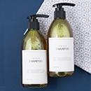
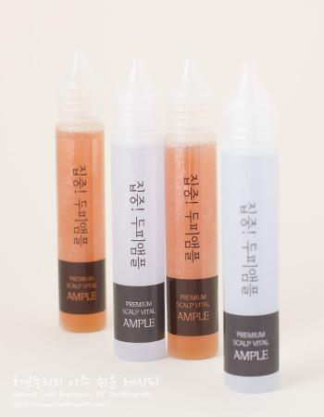
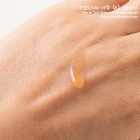
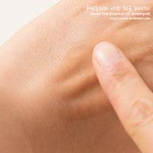
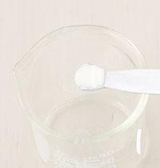
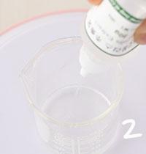
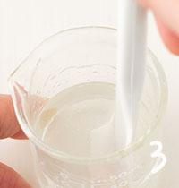
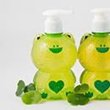
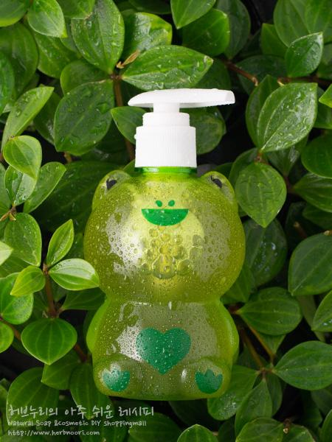
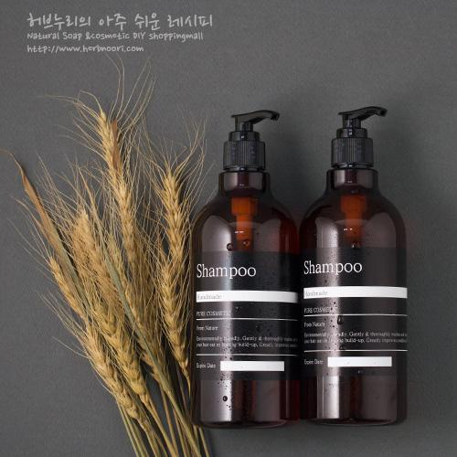
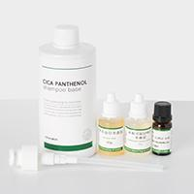
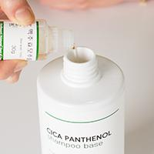
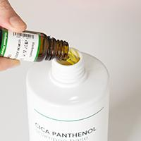
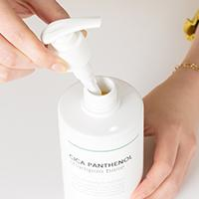
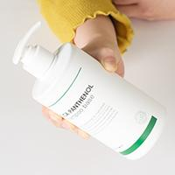
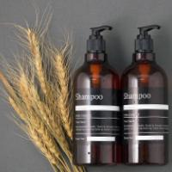
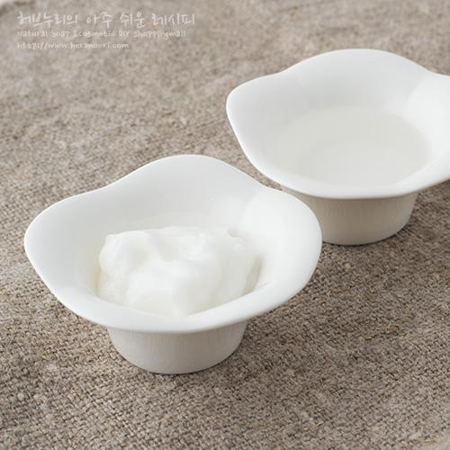
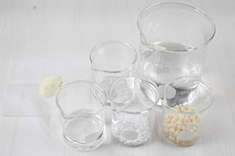
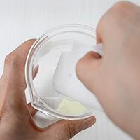
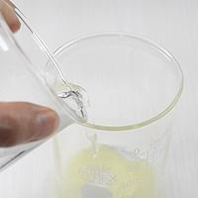
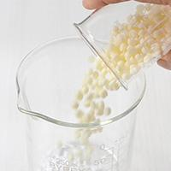
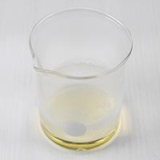
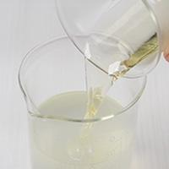
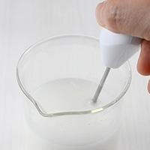
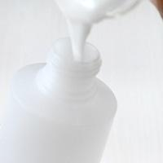
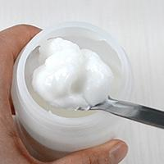
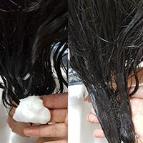
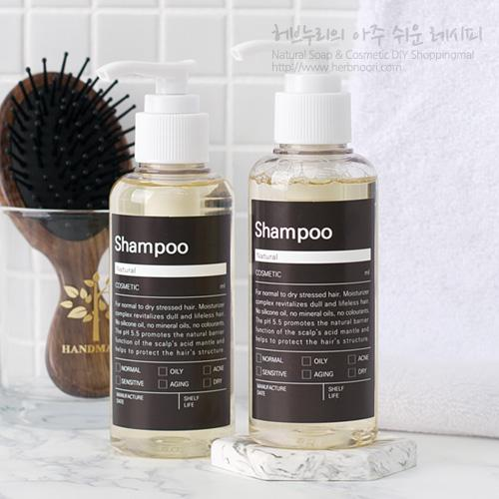
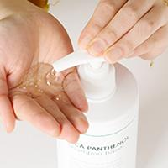
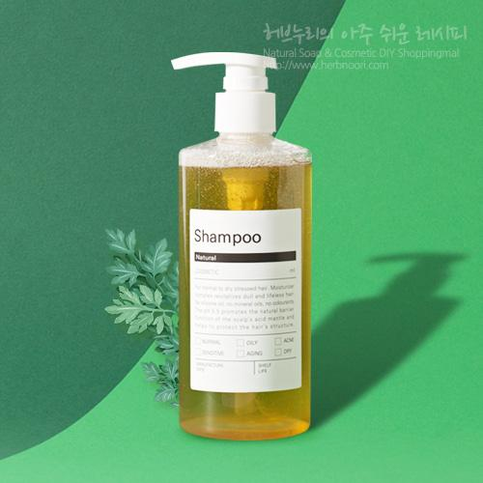
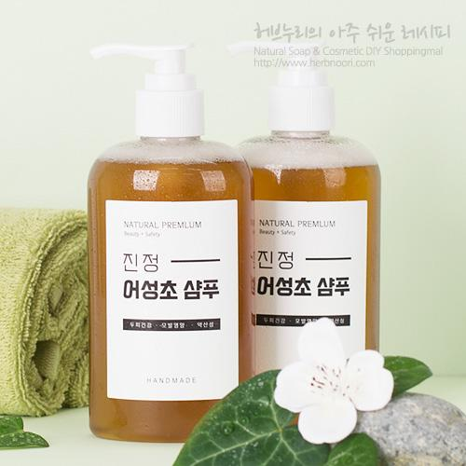
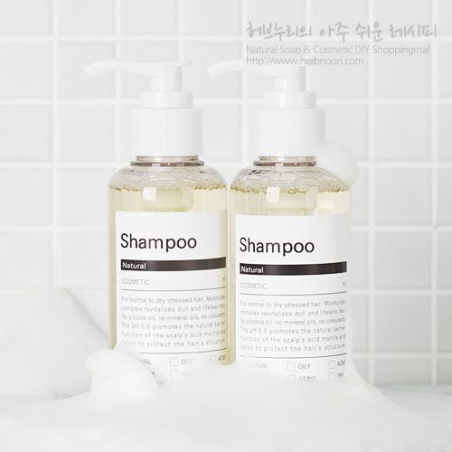
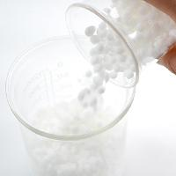
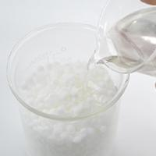
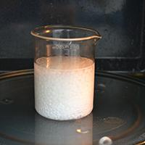
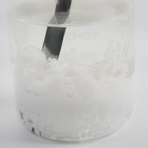
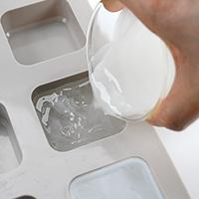
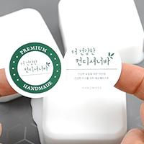
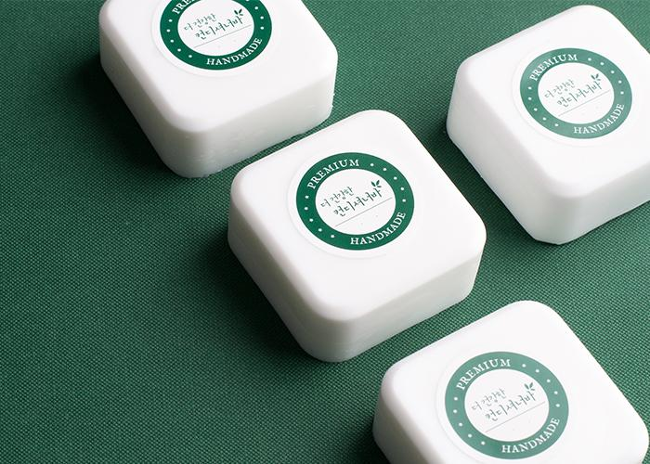































































































































━ 헤어세정 골격 치트시트 (이 파일 38종 기준) ━
전형 구성(%): 수상 8~69% · 유상 1~2% · 유화 2~100% · 계면 49~79% · 보습 4~5% · 활성 19~86% · 향 1~2% · 방부 1~78% · 점증/pH 0~3% · 기타 2~6%
자주 쓰는 원료: 천연한방보존제×5 · 시카 판테놀샴푸베이스×5 · 판테놀×5 · 슈퍼 곡물 단백질추출물×3 · 레몬쥬스 블렌딩오일×3 · 세틸알코올×3 · 컨디셔닝 유화제×3 · 병풀 약산성 비누베이스×3
⚠ 이 제형 배합 주의·기본원칙 · 물비누베이스는 알칼리 → 산성 린스(구연산)로 마무리하면 모발 정돈. · 물 함량 높아 방부 필수. · 두피 민감 — 계면활성제·에센셜오일 농도 과하지 않게.
🎨 역할(phase) 읽는 법 — 아래 미니표 '역할' 색상의 뜻
수상 | 물·수용성 베이스. 제형의 대부분을 차지하는 뼈대이고, 수용성 활성·보습제가 여기 녹는다. 예) 정제수, 로즈워터, 알로에워터
유상 | 오일·버터 등 지용성. 피부에 유연·보습막·영양을 주고 발림성·리치함을 결정한다. 예) 호호바오일, 시어버터, 스쿠알란
유화 | 안 섞이는 물과 오일을 하나로 묶는 '다리'. 없으면 분리된다. 양으로 로션↔크림 점도도 좌우. 예) 올리브유화왁스, 몬타노브68
경화 | 왁스·고형. 제형을 굳혀 밤·스틱 형태를 만든다. 비율로 말랑↔단단이 갈린다. 예) 밀랍, 칸데릴라왁스
계면 | 피지·노폐물을 물에 씻겨나가게 하는 세정 성분. 거품·세정력을 담당. 예) 코코베타인, 데실글루코사이드
보습 | 공기·진피의 수분을 끌어와 붙잡는 습윤제. 촉촉함을 유지. 예) 글리세린, 프로판다이올, 솔비톨
활성 | 특정 효능(미백·진정·탄력 등)을 노리는 기능 성분. '이 제품의 컨셉'을 만든다. 예) 나이아신아마이드, 세라마이드, 추출물
향 | 향·아로마(에센셜오일 등). 소량(보통 ≤1%)으로 감성·아로마테라피. 예) 라벤더EO, 네롤리
색소 | 색을 내는 안료·펄. 색조·틴트 제형의 핵심. 예) 마이카, 산화철, 이산화티탄
방부 | 세균·곰팡이 번식을 억제. 물 있는 제형엔 사실상 필수. 예) 1,2-헥산디올, 천연한방보존제
점증/pH | 점도 조절(젤화)과 산도(pH) 조절. 사용감·안정성·방부 효력에 영향. 예) 잔탄검, 카보머, 구연산
기타 | 위 분류에 안 잡힌 것(완제 베이스·충전제 등). 예) 크림베이스, 옥수수전분
📖 배합 기본원리 — 왜 그렇게 하나
Q. 유화는 왜 같은 온도(65~75℃)에서? → 오일상 왁스가 녹아 액체이고 수상도 같은 온도여야 미세하게 섞인다. 온도차가 크면 닿는 순간 왁스가 굳어 알갱이·분리가 생긴다.
Q. 왜 식으며 저어주나 / 핸드블렌더? → 유화 입자를 더 잘고 고르게 쪼개면 분리가 줄고 발림·안정성이 좋아진다. 찬물에 받쳐 식히면 유화가 빨리·안정적으로 잡힌다.
Q. 물 있는 제형은 왜 방부 필수? → 물은 세균·곰팡이의 번식 배지다. 무방부는 수일 내 변질 → 냉장·소량 제조만. 방부력은 실제 챌린지(방부력) 테스트로 확인해야 한다.
Q. 왜 약산성(pH 5~6)? → 건강한 피부는 pH 4.5~5.5. 알칼리는 장벽을 들뜨게 하고, 적정 산성은 방부 효력과 일부 활성(산성 영역) 안정에 유리하다.
Q. 가루(점증·활성)는 왜 미리 분산? → 가루가 물에 닿자마자 겉만 수화돼 '덩어리(fish-eye)'가 진다. 글리세린 등에 미리 적셔 분산하거나 천천히 뿌리며 교반해야 곱게 풀린다.
Q. 무수(오일·밤)는 왜 방부 불필요하지만 물 유입 금지? → 물이 없으면 미생물이 못 큰다. 대신 사용 중 물이 들어가면 그 지점부터 상한다. 산패는 비타민E 등 항산화와 차광·밀폐로 늦춘다.

편백헤어토너 ↗ 원본
재료 | 용량 | % | 역할 | 특징 | 대체재료
편백워터 | 81.63% |  | 수상 | 여드름, 트러블 피부에 좋은 편백를 수증기증류법. | 위치헤이즐워터
하수오추출물 | 17.35% |  | 활성 | 하수오 추출, 모발·두피 강화(전통 백모 케어)
천연한방보존제 | 1.02% |  | 방부 | 천연한방보존제는 생약 중 항균력이 우수한 오배자, 가자, 석곡, 산초를 초음파 방식으로 · 추출하여 조합한 화장품용 천연유래 항균제입니다 | 1,2-헥산디올0.6g · (갈락토미세스 발효여과물의 양을 12.4g로 줄여주세요.)
— 상세내용 —
편백나무, 히노끼라고 알려졌어요. 여기에서 뿜어져나오는 피톤치드가 굉장히 새집증후군, 아토피증상 완화에도움이 된다고하죠. 모든 나무가 피톤치드를 뿜어내고 그 중에 침엽수들이 더 많은 양을 내뿜는답니다. 이유는 침엽수들이 척박한 땅에서 자라기 때문에 한정된 영양분을 다른 나무들에게 빼앗기지 않기 위해서 독을 뿜어서 아예 다른 나무들을 자라지 못하게 해요. 이렇게 다른 식물들과 곤충에게는 '독성'인 피톤치드는… 유해물질 제거효과, 강력한 살균효과, 방부기능, 소취효과 등이 있어서 사람에게는 머리를 감기고 음식물을 저장할 때 방부제로 사용되기도 하고 피부에 사용했을 때 알러지를 없애준답니다. 탈모예방/관리에도 도움을 줄 수 있어요. 편백워터는... 편백잎을 물이랑 끊여서 그 증기를 받아놓은 것이랍니다. 편백잎의 수용성성분, 소량의 피톤치드가 녹아있답니다. 편백워터를 이용한 편백헤어토너 뿌리면 머리가 시원합니다. ★ 허브누리가 전하는 탈모예방법! 1. 스트레스를 받지 않거나 받은 스트레스를 관리를 잘하고 꾸준한 운동 2. 머리를 감기 전에 브러쉬로 머릿결 반대쪽으로 빗어준다. (혈액 순환 모근튼튼) 3. 머리를 하루에 한번 감아준다. 되도록이면 밤시간대에 감아준다. (낮동안 쌓인 먼지, 기름기를 제거, 두피를 쉬게해주는 효과) 4. 머리를 감은 후 머리카락이 아닌 두피를 잘~~ 말려준다. 5. 식습관조절 (블랙푸드, 채식) 6. 그래도 않되면 제품도 써봐야한다. ^^
— 만들기 —
만들기 방법 1~4. 편백수, 하수오추출물, 한방보존제를 계량하고 잘 저어주세요~ 5. 용기에 담으면 끝~

동백실크샴푸 [(세정,점도,거품) / 샴푸 베이스] ↗ 원본
재료 | 용량 | % | 역할 | 특징 | 대체재료
허브누리 / 순한 샴푸베이스 | 400g | 79% | 계면 | 7가지 한방샴푸레시피를 기반으로 만들어짐. · 사용하기 쉽게 만든 배합하여 만든 · 순한 샴푸베이스. · 라벤더꽃수, LES, 코카미도프로필베타인, 폴리쿼터, 글루카메이트, 정제수 등등의 성분을 활용한 최적의 배합.
천연알로에원액 | 50g | 10% | 활성 | 거제산 생알로에잎을 껍질제거한 후 갈아만듬. · 남은 재료 활용 팁 : 젤타입스킨으로 사용가능 · 헤어에센스로 사용가능. | 조금더 묽은 타입을 원하시면 80g 중 일부를 로즈워터,네롤리워터 등 대체가능
유기농 / 카밍5솔루션 | 30g | 6% | 활성 | USDA Organic 유기농 인증 · 유기농 두피진정, 튼튼에 좋은 5가지 허브 · (라벤더꽃, 캐모마일꽃, 병풀, 녹차, 알로에잎)추출물, 유기농 글리세린베이스 | 7가지한방추출물 외
실크엘라스틴 | 15g | 3% | 활성 | 머릿결에 영양공급, 모발탄력 | 아르간오일, 호호바오일, 마카다미아넛오일, 사카잉키 등등
버진 동백오일 / (야생, 제주산) | 5g | 1% | 유상 | 보습효과, 두피보습, 모발영양 | 아르간오일, 호호바오일, 마카다미아넛오일 등
로즈우드 / 에센셜오일 | 5ml / ~8ml | 1% | 향 | 장미향이 나는 나무 심지에서 추출 · 베이스노트, 모든 피부, 아로마테라피 | 원하는 에센셜오일
▶ phase 합계(%): 유상 1 · 계면 79 · 활성 19 · 향 1
— 상세내용 —
얼마 전에 산소같은 그녀가 동안피부를 유지하는 비결이 바로 동백오일이라고 했다더군요. (사실 저도 평소 동백오일을 싸랑했어요. 사용도 하고 다양한 활용 레시피도 꾸준히 소개해드렸어요. 그런데 그녀와 저의 피부는 왜 차이가 나는걸까요?^^;) 서양에 올리브오일, 아르간오일이 있다면 동양에는 동백오일이 있다고 할 정도로 대표적인 보습오일입니다. 제주도,거제도, 통영 등 남해안 일대에 자생하는 우리나라의 대표적인 수종입니다. 동백오일은 씨앗에서 압착추출한 오일입니다. 허브누리 버진동백오일은 제주도 야생동백씨앗을 냉압착한 오일입니다. 예로부터 여인네들의 머릿기름과 식용으로 널리 사용되었고 피부보습은 물론 천식 등의 치료용으로도 사용되었습니다. 동백오일의 장점 중 하나가 다른 식물성 오일과는 달리 산패가 잘 되지 않습니다. 버진동백오일(비정제)는 정제과정에서 소실되는 유익한 성분을 다량 함유하고 있어요. 버진 동백오일에 아로마오일 몇방울 떨어뜨려
얼굴, 헤어, 바디에 사용하고 온가족이 사용해도 되고 샴푸 만들기도 해보세요. 동백실크샴푸는 두피보습, 모발영양공급으로 건강한 모발을 가꿀 수 있어요. 또 샴푸만들고 남는 재료 중 버진 동백오일(제주산)로는 헤어오일에센스를 만들어서 사용하세요. 푸석한 머릿결이 좋아집니다.
— 만들기 —
초간단 만들기과정 1.순한 샴푸베이스를 개봉하여 재료를 차례로 넣습니다. 천연알로에원액은 100g 중 반을 넣습니다. 미리 반을 확인하세요. 2.오가닉 카밍 5솔루션은 다 넣습니다. . 3.실크엘라스틴도 30g 중 반 넣습니다. 4.버진 동백오일은 아이들물약병이나 허브누리 눈금 계량컵에 6ml 계량합니다. 5.로즈우드에센셜오일을 반 넣습니다.(사용해보신 후 원하면 추가하세요). 6.교반봉으로 재료가 잘 섞이도록 섞어주시거나 뚜껑닫고 잘 섞이도록 많이 흔들어주세요. 8.용기에 넣습니다. 완성~ 9. 교반봉으로 골고루 섞어주세요.


7가지 한방샴푸 [(세정,점도,거품) / 샴푸 베이스] ↗ 원본
재료 | 용량 | % | 역할 | 특징 | 대체재료
허브누리 / 순한 샴푸베이스 | 400g | 81% | 계면 | 기존 7가지 한방샴푸레시피를 · 기반으로 만들어짐. · 사용하기 쉽게 세정, 점도 등에 관련된 · 재료를 배합하여 만든 순한 샴푸베이스. · 라벤더꽃수, LES, 코카미도프로필베타인, 폴리쿼터, 글루카메이트, 정제수 등등의 성분을 활용한 최적의 배합.
한방약재 7종 / 추출물 | 60g | 12% | 활성 | 7가지한약재(박하, 적하수오, 약쑥, 감초, 삼백초,측백,당귀)를 진공감압추출기를 · 이용해 저온에서 추출. · 유효성분을 최대한 보존하면서 제조. · 시간 절약.
실크엘라스틴 | 30g | 6% | 활성 | 모발과 두피에 영양, 실크아미노산+마린엘라스틴을 한번에. 남는 재료없이 사용. | 아르간오일, 호호바오일, 마카다미아넛오일, 사카잉키 등등
시더우드 / 컴플렉스 블랜딩 에센셜오일 | 5g | 1% | 향 | 시더우드EO, 레몬글라스EO, 페파민트EO, 라벤더EO 등 · 비듬, 지루성 두피관리에 사용 | 시더우드 · 에센셜오일 · 민트쿨 컴플렉스 · 블랜딩오일
▶ phase 합계(%): 계면 81 · 활성 18 · 향 1
— 상세내용 —
7가지한방약재를 이용한 샴푸레시피를 2010년부터 안내해드렸는데 많은 분들이 직접 만들기를 해보시고 좋다는 후기를 많이 올려주셨어요. 7가지한방샴푸 레시피 후기 일부 발췌 budle50님 - 진짜 머리카락이 덜빠져요. 탈모가 있는 저랑 친구위해 만들었어요 친구도 써보고 머리카락은 확실히 덜 빠진다고 하네요. 저도 그렇고요. 신기하게도 다른 샴푸 쓸때는 하루만 지나도 떡지고 기름졌는데 천연샴푸는 이틀이 되도 기름지지 않고 부드러워요. 계속 만들어써야겠어요. 넘 좋아요 ------------------------------------------------------ thomtom님 - 거품이 잘 나고 향기도 좋아요 소량만 사용해도 거품이 잘 나요 ㅎㅎ 머리가 많이 약해진 상태인데 헹굼을 해도 머리가 너무 건조하거나 뻣뻣하지 않아서 린스할 필요가 없겠네요. 시더우드 오일 대신에 피톤치드오일 썼는데 만족스럽습니다. ----------------------------------------------- grayeye2님 - 2번째 만든 샴푸~ 좋아요~ 레시피가 조금 달라진데다 다소 뻣뻣한 느낌이 있다는 평을 듣고 걱정했는데~ 전 오히려 깔끔한 느낌입니다^^ 따로 트리트먼트나 린스를 쓰지 않아도 될 정도예요!! 지금 3개월 넘게 이 샴푸만 쓰고 있는데 주변에서 머릿결이 좋아 보인다는 말을 많이 듣습니다!! --------------------------------- pmoljk님 - 너무좋아서... 친구들에서 선물을 했는데, 너무 반응이 좋아서 다시한번 신청을 했어요^^
정말좋더라구요 ---------------- lamichae님 - 천연 샴푸 짱이예요~ ㅋ~ 여태 허브누리 레시피 보고 계속 만들면서도 게을러서 후기는 안남겼는데 아기꺼 올리면서 주욱 올려 봐요~ 천연 한방 삼퓨.... 폴리쿼터 땜에 비듬 얘기도 있고 해서 걱정했는데 만들고 사용해보니 너무 너무 좋아요.. 원래 출산후에 탈모 방지용으로 사용할랬는데 테스트 해보니 다른거 못 사용하겠어요.. ㅎㅎ 3-4년간 려 샴푸 사용했는데 이제 천연으로 바꿀려구요.. 아직 임신중이라 에센셜 오일은 빼고 만들었는데 한약 냄새 은은하게 나서 좋아요.. 머릿결도 부드럽고 찰랑 찰랑 하네요.. 거품도 잘 나구요.. 한통은 엄마 드리고 한통은 제가 사용~ 엄마도 적극 추천이라시네요 레시피 감사합니다~ 7가지한방샴푸 레시피, 후기 보러가기 http://herbnoori.com/shop/shopdetail.html?branduid=28609&xcode=036&mcode=003&scode=001&type=Y&search=&sort=order 하지만 7가지한방샴푸는 여러가지 재료를 넣어고 재료가 남고 약재를 정성들어 달이는데 시간이 걸리고 폴리쿼터와 같은 일부재료는 계량하시는데 정밀함을 요합니다. 그럼에도 많은 분들이 만들기를 하셨어요.
좀 간편하게 만들기를 할 수 있었으면 좋겠고 남는 재료가 없으면 좋겠다는 많은 분들의 요청으로 7가지 샴푸를 기반으로 샴푸베이스를 개발했어요. 일부 들어가는 재료를 최적의 배합비율로 섞어서 샴푸베이스로 만들었고 나머지 아로마오일을 비롯 2가지 재료만 넣고 섞어만 완성됩니다. 만드는데 5분 밖에 걸리지 않습니다. 초간단 만들기 과정입니다.
— 만들기 —
초간단 만들기과정

그린티 샴푸 [세정, 거품] ↗ 원본
재료 | 용량 | % | 역할 | 특징 | 대체재료
허브누리 순한 / 샴푸베이스 | 400g | 79% | 방부 | 이미 만들어진 물비누 · 자체점도가 있고 거품 · 세정효과, 보습, 보존제포함
진~한 녹차추출물 | 60g | 12% | 활성 | 보성 무농약 녹차 · 식물성 에탄올에 저온추출, 감압농축, 동결건조하여 유효성분을 많이 포함하고 있습니다. 폴리페놀 함량이 3배높고 항산화 작용 | 녹소초 추출물 · 유기농 브라이트닝 5 등.
감초추출물 | 30g | 6% | 활성 | 두피 진정, 중화 | 카렌듈라, 카모마일, 오이추출물, 병풀, 브로콜리, 파프리카 등
디판테놀 | 5~10g | 1% | 활성 | 샴푸베이스에 이미 있지만 추가 보습을 원하면 모발 보습제로 넣어주세요. · 모발, 두피 보습제 · 좀더 모발을 부드럽게, 많은 양을 넣을 경우 점도가 묽어짐. | 다중)히아루론산, 에코보습제 · 글리세린 등
라벤더에센셜오일 | 5~10ml | 1% | 향 | 아로마테라피효과 피부진정, 두피진정 | 원하는 에센셜오일
▶ phase 합계(%): 활성 19 · 향 1 · 방부 79
— 만들기 —
초정밀 만들기과정 모든 재료 준비.. 1.순한 샴푸베이스의 뚜껑을 열고 (꼭지부분을 좌우로 몇번 움직여주시면 잘 빠집니다. ) 2.진~한 녹차추출물 30g 2개를 넣어주세요. 3. 감초추출물 30g을 또 넣어주세요. 4. 디판테놀을 10g을 짜서 넣어주세요. (30g을 3등분()두피와 모발에 보습을 주면서 부드럽게 해줍니다. 너무 많이 넣어면 헤어스타일이 살지 않아요. 5. 라벤더에센셜오일10ml를 반을 넣어주세요(사용해보시고 원하면 추가로 더 넣어주세요.) 5.교반봉을 이용해 골고루 섞어주시거나 속뚜껑과 겉뚜껑까지 닫고 흔들어주세요. 아래위로 좌우로..... 6.완성~! 원하는 용기에 부어주세요. (용기를 따로 사용하지 않으시고 순한 샴푸베이스 통 그대로 사용하셔도 됩니다. ) [사용하는 방법] 1.미온수로 모발 및 두피를 충분히 적셔줍니다. 2.적당량을 손에 덜어 모발부터 거품을 내서 두피까지 거품을 내 마사지하듯 샴푸하세요. . 3.2~3분후 미온수로 충분히 헹궈주세요. (세면대에 물을 받아서 헹궈주시면 좋습니다. )

녹소초(어성초) 한방샴푸 [세정, 거품] ↗ 원본
재료 | 용량 | % | 역할 | 특징 | 대체재료
허브누리의 아주 순한 샴푸베이스 | 400g | 80% | 방부 | 이미 만들어진 물비누 · 자체점도가 있고 거품 · 세정효과, 보습, 보존제포함
녹소초 추출물 / (아주 진한) | 90g | 18% | 활성 | 어성초, 녹차, 자소엽추출물을 · 2:1:1비율로 섞은 원료 | 녹차 · 어성초추출물
디판테놀 | 0~10g | 1% | 활성 | 모발 두피보습, 탄력 · 개인의 모발 및 두피상태에 따라 양을 조절해주세요. | 다중)히아루론산, 에코보습제 · 글리세린 등
민트 쿨 컴플렉스블렌딩오일 | 5g | 1% | 유상 | 페파민트, 로즈마리, 라벤더에센셜오일 3가지 복합블랜딩 | 라벤더에센셜오일, 시더우드 컴플렉스 블렌딩오일
▶ phase 합계(%): 유상 1 · 활성 19 · 방부 80
— 상세내용 —
무제 문서 윤기나는 풍성한 머릿결을 위해 건강한 두피가 바탕이 되어야 하는 법입니다. 두피관리에 효과적인 것으로 모방송프로그램 엄지의 **에서 소개되어 화제가 되고 있는 어성초, 녹차, 자소엽. 각각을 사용할 때보다 녹차(1), 자소엽(1), 어성초(2)비율로 섞어서 사용할 때 더 효과적인 결과를 얻을 수 있습니다. 어성초란 약재는 삼백초과에 속하는 일년생 본초인 약모밀(Houttuynia cordata Thunb). 특이하게도 잎을 비비면 ‘생선비린내가 난다’고 어성초라 불리고 있다. 강력한 항산화 물질을 함유하고 있습니다. 문제성 두피와 피부 관리에 좋습니다. 자소엽은 차조기라고 불리는 깻잎과 아주 유사하게 생긴 식물로 잎의 색깔이 자색을 띠며 보라색 성분이 곧 항산화 성분을 함유하고 있다. 또 철분을 비롯한 미네럴과 비타민이 많아 두피와 피부를 건강하게 만들어 줍니다. 녹차 잎에는 폴리페놀이라는 항산화 물질과 카테킨이라는 몸에 좋은 카페인이 있다. 또 비타민C가 레몬의 20배가 들어있어 두피와 피부 강화, 면역력 증강에 도움을 줍니다. 각각의 약재를 이용해 집에서 끓이거나 술에 담궈 유효성분을 우려낼 수 있습니다. 허브누리의 기술로 간편하게 샴푸, 화장품, 워시 등에 적용할 수 있도록 '녹소초 추출물(아주 진한)'을 출시하게 되었습니다. 허브누리 '녹소초 추출물(아주 진한)' 은 녹차, 자소엽, 어성초를 유효성분 파괴를 최소화하기 위해 식물성 알코올과 저온 감압시설을 이용하여 추출하였습니다. ※ 감압농축, 동결건조의 과정을 통하여 제품에는 알코올 성분이 전혀 남아 있지 않습니다. 그러므로 알코올 성분으로 인한 피부건조 현상은 없사오니 안심하고 사용하셔도 좋습니다.
(자택에서 직접 알코올 추출하실 경우, 남아있는 알코올 성분으로 인해 피부건조 현상이 있을 수 있으므로 되도록이면 알코올 추출은 피해주시기 바랍니다.) 두피를 건강하게 만들어주는 어성초, 녹차, 자소엽 복합추출물 녹소초추출물(아주 진한)을 이용해 간편하게 샴푸 만들기를 해보세요. 초정밀 과정 |
— 만들기 —
1. 먼저 샴푸베이스 속/겉뚜껑을 열어줍니다. 2. 녹소초추출물과 3. 민트쿨 컴플렉스 블렌딩오일을 넣어주세요. | 4. 모발과 두피상태에 따라 디판테놀을 0~10g 넣어 주세요. (30g을 1/3등분하여 넣어주시고 두피와 모발을 부드럽게 합니다. 너무 많이 넣으면 헤어스타일이 살지 않아요.) 5. 교반봉으로 모든 재료들이 잘 섞이도록 저어줍니다. 6. 교반봉이 없는 경우 속/겉뚜껑을 모두 닫고 흔들어서 섞어주셔도 됩니다. | 7. 속뚜껑을 다시 닫고 옮겨 담을 용기를 준비합니다. 8. 용기에 부어주세요. 9. 원하는 스티커를 붙이면 완성.



어성초 두피 토닉 ↗ 원본
재료 | 용량 | % | 역할 | 특징 | 대체재료
녹소초 추출물 | 30g | 30% | 활성 | 어성초:녹차:자소엽=2:1:1 · 추출 후 저온 감압 농축 · 동결 건조 후 희석. | 녹차 · 어성초추출물
(프리미엄) / 로즈마리 워터 | 69g | 69% | 수상 | 로즈마리를 수증기 추출 · 로즈마리의 수용성 성분 다량. | 편백워터
천연한방존제 | 1g | 1% | 기타 | 균번식 억제 | 1,2-헥산디올0.6g · (갈락토미세스 발효여과물의 양을 12.4g로 줄여주세요.)
▶ phase 합계(%): 수상 69 · 활성 30 · 기타 1
— 상세내용 —
어성초 두피 토닉은 두피를 건강하게 해줘요. 모 방송프로그램 소개되어 화제가 된 후 수 년간 꾸준히 사랑받는 레시피가 있습니다. 핵심 원료는 어성초, 녹차, 자소엽입니다. 각각을 사용할 때보다 어성초(2), 녹차(1), 자소엽(1), 비율로 섞어서 사용할 때 더 효과적인 결과를 얻을 수 있습니다. 윤기나는 풍성한 머릿결을 위해 건강한 두피가 바탕이 되어야 하는 법입니다. 어성초:녹차:자소엽=2:1:1 로 만든 녹소초 추출물을 만든 뒤 제일 먼저 녹소초(어성초) 샴푸 만드는 방법을 안내해드린 이유가 이 때문입니다. 청결한 두피에 영양을 공급해 건강하고 튼튼한 두피를 만들어줄~ 두피 스프레이. 더 나은? 더 난! 어성초 두피 스프레이에는 두피를 두껍게 만들어준다는 쿠퍼펩타이드와 나이아신아마이드가 추가로 들어갑니다. 잘 사용하는 방법... 1.두피, 모발 청결을 위해 깨끗하게 샴푸합니다. 2.잘 말린 두피에 분사합니다. (모발이 아님, 원하는 두피 부위) 3.손가락 지문 부분으로 부드럽게 마사지해 주세요. 4.마사지 후 두피에 잘 스며들도록 헹구지 마세요. ( 1일 1~2회, 아침저녁에 사용하세요. 특히 저녁에 샴푸 후 사용하시면 더 좋습니다.^^ )
— 만들기 —
초정밀 만들기과정 1.눈금을 잘 보고 워터를 계량합니다. 2. 보존제를 25방울 계량합니다. 너무 세게 누르면 쭈~~욱 나올 수 있습니다. 한방울씩 나오도록 테스트해고 넣어주세요.. 3. 녹소초추출물 30g을 다 넣어주세요. 4. 뚜껑을 닫고 5. 흔들어주세요. 6.용기에 넣어주시면 완성^^ 더 난 어성초 스프레이 쿠퍼, 나이아신아마이드 추가 재료 계량하는 방법 먼저 워터, 추출물, 보존제를 계량하세요. 1.종이 9 X 9 사이즈로 잘라서 계량 스푼 큰쪽을 깍아서 3번이나 수북하게 2번하면 3g정도가 됩니다. 추천 함량3~5%이므로 더 들어가도 됩니다. 2.넣어주시구요. 3.쿠퍼펩타이드를 속뚜껑 제거하고 다 넣어주세요. 4 .뚜껑닫고 흔들어주세요. 5. 용기에 담으면 완성. |  |  |  |  |  |  |  |  | 

7 오가닉 베이비 샴푸 ↗ 원본
재료 | 용량 | % | 역할 | 특징 | 대체재료
베이비 샴푸 베이스 | 240g | 77% | 계면 | 식물유래 98.24%함유 · 코코베타인, 애플계면활성제 · 라벤더워터, 판테놀 등 더 순한 샴푸베이스
오가닉 7 추출물 | 60g | 19% | 활성 | 유기농 샐러리, 양배추, 현미 , 토마토추출물 · 순무, 당근, 브로컬리를 · 저온 추출 비타민 파괴를 최소화. | 유기농 · 카밍 5솔루션
오렌지꽃 아로마수 | 10g | 3% | 향 | 10g 중 네롤리에센셜오일 · 일랑일랑에센셜오일, 가용화제, 정제수 · 1,2 헥산디올, 카프릴릴글라이콜 | 신생아일 · 경우 라벤더 · 유기농 로먼 · 캐모마일에 · 센셜오일 1ml
▶ phase 합계(%): 계면 77 · 활성 19 · 향 3
— 상세내용 —
짜잔~~ 허브누리 샴푸베이스를 많은 분들이 이용하시고 있습니다. 영.유아도 사용할 수 있는 샴푸에 관한 문의를 꾸준히 해주셨어요. 그래서 허브누리 연구원들이 좀 더 순하고 좋은 재료를 엄선해서 오랜 테스트 기간을 거쳐 드디어 출시하게 되었습니다. 영유아와 함께 두피가 민감한 성인들도 함께 사용할 수 있도록 처방을 했어요. 아이 피부나 두피 상태에 따라 다양한 추출물과 에센셜오일을 넣어서 만들기해보세요. 초정밀 과정 |  |  |  |  |  |  | 
— 만들기 —
1.재료, 용기, 도구를 준비하세요. 2. 베이스의 속뚜껑까지 제거하고 3. 오가닉 7추출물 하나 넣고 4. 둘 넣습니다. 5. 아로마수를 넣습니다. 6. 기포가 덜 생기도록 교반봉으로 골고루 섞어주세요. 7. 속뚜껑을 닫고 8.용기에 옮겨 담습니다. 9.완성!

베이비 카밍샴푸 ↗ 원본
재료 | 용량 | % | 역할 | 특징 | 대체재료
허브누리의 아주 순한 베이비 샴푸베이스 | 240g | 79% | 계면 | 애플계면활성제, 코코-베타인, 라벤더워터, 실크아미노산 등 더 순한 샴푸베이스.
허니추출물 | 30g | 10% | 활성 | 피부 비타민이라는 니코틴산, 비타민 등이 함유 | 원하는 · 추출물

유기농 카밍 5 / 솔루션 | 30g | 10% | 활성 | 유기농 알로에베라잎, 라벤더꽃추출물, 캐모마일꽃추출물, 병풀추출물, 녹차추출물 | 오가닉7 솔루션
아르간오일 | 0~2g | <1% | 유상 | 보습 | 동백
만다린EO | 1ml / (20방울) | <1% | 향 | 귤껍질오일. | 오렌지EO
로먼캐모마일EO | 0.5ml / (10방울) | <1% | 향 | 땅의 사과라는 뜻. 국화과 허브, 진정 | 라벤더EO
▶ phase 합계(%): 유상 0 · 계면 79 · 활성 20 · 향 0
— 상세내용 —
민감한 성인 두피와 아이들을 위한 더 순한 베이비샴푸베이스에 진정과 보습에 좋은 재료를 넣었어요. 유기농 카밍 5솔루션은 유기농 알로에베라잎, 라벤더꽃추출물, 캐모마일꽃추출물, 병풀추출물, 녹차추출물으로 만들어 연약한 아이들 두피 진정에 좋습니다. 또 자극적이지 않은 귤껍질오일과 로먼캐모마일EO을 시너지효과를 주세요 . 초정밀 과정
— 만들기 —
1. 베이비 샴푸 베이스의 겉/속뚜껑을 열어주세요. 2. 허니추출물을 넣고 3. 카밍5솔루션을 넣어주세요. 4. 에센셜오일을 넣고 5. 교반봉을 이용해 잘 섞어주세요. (뚜껑닫고 흔들 경우 기포가 너무 많이 생깁니다.) 6. 펌프용기에 넣어주세요. 완성~!

진생애 샴푸 ↗ 원본
재료 | 용량 | % | 역할 | 특징 | 대체재료
허브누리의 아주 순한 / 베이비/민감 / 샴푸베이스 | 240g | 76% | 계면 | 코코 베타인, 애플계면활성제 · 라벤더워터, 판테놀 등 · 더 순한 샴푸베이스
7가지 한방 추출물 | 30g | 10% | 활성 | 두피 건강에 좋은 · 7가지 한방 약재 추출물
인삼 추출물 | 30g | 10% | 활성 | 인삼 추출물
인삼 줄기세포배양액 | 10g | 3% | 기타 | 인삼 줄기세포 배양액 · 항산화 | 쿠퍼펩타이드
시더우드 컴플렉스 / 블랜딩오일 | 5g | 2% | 유상 | 시더우드, 라벤더 · 페퍼먼트, 레몬그라스EO를 · 블랜딩한 오일 | 시더우드EO · 민트쿨 컴플렉스 · 블랜딩오일
▶ phase 합계(%): 유상 2 · 계면 76 · 활성 19 · 기타 3
— 상세내용 —
모근이 약하고 힘없이 빠지는 두피를 위해 좀 더 순하고 두피의 근본을 다스려줄 수 있는 성분이 필요합니다! 더 순한 베이비/ 민감 두피 샴푸베이스 하나. 항산화효과와 미네럴이 풍부한 인삼추출물, 인삼줄기세포추출물 둘. 민감성 두피를 달래 줄 시더우드 컴플렉스 블랜딩아로마 셋. 4가지 합쳐저 프리이엄 진생애 샴푸가 탄생합니다. 프리미엄 진생애 샴푸는 노폐물을 원할하게 배출하여 두피에 인삼의 진~한 영양분을 공급해줍니다. 모근을 건강하고 튼튼하게 만들어 모발이 자연적으로 아름답도록 합니다. 초정밀 과정
— 만들기 —
1. 베이비 샴푸 베이스의 겉/속뚜껑을 열어주세요. 2. 7가지 한방 약재추출물, 인삼추출물을 넣고 3. 인삼줄기세포배양액을 넣어주세요 . 4.시더우드 컴플렉스 블랜딩오일을 넣고 5. 교반봉을 이용해 잘 섞어주세요. 6.원하는 용기에 옮겨 담으면 완성.

보양진 실크샴푸 ↗ 원본
재료 | 용량 | % | 역할 | 특징 | 대체재료
허브누리의 아주 순한 / 베이비/민감 / 샴푸베이스 | 240g | 79% | 계면 | 코코-베타인, 애플계면활성제 · 라벤더워터, 판테놀 등 · 민감성 두피, 베이비 전용 · 샴푸베이스
윤모생기 추출물 | 30g | 10% | 활성 | 두피 건강에 좋은 · 진한 영양. · 8가지 국화산 처방 약재와 · 8가지 고산지대 허브. · 천연 식물의 복합 추출물 | 진한 적하수오추출물,녹차추출물, 에스피노질리아, 네틀추출물 등...
실크 엘라스틴 | 30g | 10% | 활성 | 모발 영양, 모발 탄력 · 실크 아미노산+마린 엘라스틴을 한번에 | 아르간오일, 호호바오일, 마카다미아넛오일, 사카잉키 등등
시더우드 컴플렉스 / 블랜딩오일 | 5g | 2% | 유상 | 시더우드, 라벤더. · 페퍼민트, 레몬그라스EO를 · 복합 블랜딩한 오일 | 민트쿨 컴플렉스 · 블랜딩오일
▶ phase 합계(%): 유상 2 · 계면 79 · 활성 20
— 상세내용 —
힘없고 약한 두피와 윤기없는 모발을 위해 진하고 깊은 영양을 줄 수 있는 보양진 실크 샴푸. 보양진 실크샴푸는 허브누리 베이비/민감 전용 순한 샴푸베이스로 자극없이 순하게 노폐물을 원할하게 배출하고 건강하고 힘있는 두피 건강을 위해 16가지 복합식물추출물로 진~한 영양분을 공급해줍니다. 또 실크엘라스틴은 생기있고 윤기있는 모발에 깊은 영양을 공급해줍니다. 모근을 건강하고 생기있게 만들어 모발이 자연적으로 아름답도록 합니다. 초정밀 과정
— 만들기 —
1. 베이비 샴푸 베이스의 겉/속뚜껑을 열어주세요. 2. 윤모생기추출물와 3. 실크엘라스틴을 넣어주세요. 4. 시더우드 컴플렉스 블랜딩오일을 넣고 5. 교반봉을 이용해 잘 섞어주세요. 6. 원하는 용기에 옮겨 담으면 완성 .

집중! 두피앰플 [어성초 / 두피앰플] ↗ 원본
재료 | 용량 | % | 역할 | 특징 | 대체재료
쟁탄검 | 0.2g | <1% | 점증/pH | 천연 점증제
식물성 글리세린 | 4g | 3% | 보습 | 보습제, 쟁탄검 잘 풀리게 | 모이스틴가능. 히아루론산은 사용하지마세요.
녹소초추출물 | 40g | 30% | 활성 | 어성초, 자소엽, 녹차 추출물 · 항산화 | 녹차 · 어성초추출물
쿠퍼펩타이드 | 50g | 37% | 활성 | 두피를 두껍게 | 펩타이드 류
천연한방보존제 | 1g | 1% | 방부 | 식물 복합 균번식 억제제 | 헥산디올2g · (추출물의양을 39g으로 줄여주세요.)
(프리미엄) / 로즈마리워터 | 40g | 30% | 수상 | 혈행을 도와 두피를 건강하게 | 프리미엄 · 녹차워터
▶ phase 합계(%): 수상 30 · 보습 3 · 활성 67 · 방부 1 · 점증/pH 0
— 상세내용 —
좋은 것은 바른다! 쿠퍼펩타이드를 넣은 두피앰플 입니다. SCALP:두피 머리카락이 자꾸 빠진다면 머리카락을 관리할 것이 아니라 두피를 건강하게 관리해야합니다. 스트레스 받은 두피에 영양을 공급하는 집중! 두피앰플입니다. 함유된 쿠퍼펩타이드는 모근의 모낭세포와 주변을 활성화하여 두피를 두껍고 건강하게 만들어준다고 합니다. 이외에도 두피를 건강하게하는 로즈마리워터와 두피를 건강하게 만드는 어성초, 자소엽, 녹차추출물이 함유되어있습니다. 특히 이름도 생소한 Copper Tripeptide-1은 사람의 혈액, 침 등에서 발견된 인체 유래의 천연 펩타이드인데요.. 이 펩타이드는 혈액내에서 알부민과 결합된 형태로 존재하며, 20세에는 대략 200ng/ml 정도 존재하나 노화가 진행됨에 따라 감소하여 60세에는 약 80ng/ml으로 감소 현상을 보이게 됩니다. 또 Copper Tripeptide-1 는 피부에 상처가 발생했을 때에 콜라겐, skin collagenases, 및 Interleukin-4, complement C1q 등과 같은 인체내의 세포간질(間質) 구성 단백질이나 염증연관 단백질 등이 단백질 분해효소에 의해 분해되어 만들어지는 펩타이드로 피부손상에 의해 발생한 손상된 콜라겐이나 엘라스틴을 억제, 흉터 발생을 억제하며, stem cell 을 생성하여 피부 재생을 돕는다.
또한 모발성장을 촉진하고, 탈모를 감소시키는 역할을 하는 것으로 알려져 있습니다. 아, 자주하는 질문 중 쿠퍼펩타이드의 색상입니다. 쿠퍼펩타이드 상세설명을 읽어보시면 아시겠지만 구리가 붙어서 쿠퍼펩타이드는 자체색이 푸른 색입니다. 인공색소를 가미하지 않았습니다. 초정밀 과정
— 만들기 —
1. 계량스푼 작은 쪽 깎으면 0.1g입니다.글리세린과 쟁탄검을 꼼꼼히 섞어준 다음 2. 나머지 재료를 계량하고 3. 골고루 섞어주세요.

마데카소사이드 마일드샴푸 ↗ 원본
재료 | 용량 | % | 역할 | 특징 | 대체재료
시카 판테놀 / 샴푸 베이스 | 440g | 88% | 활성 | 비건 인증, 순한 세정 · 두피 건강 덱스 판테놀 | 허브누리 · 순한 샴푸베이스
마데카소사이드 | 30g | 6% | 활성 | 병풀의 핵심 효능 성분 | 병풀 추출물
마치현 추출물 | 30g | 6% | 활성 | 피부면역력 강화, 트러블 예방 | 어성초 · 카렌듈라추출물 등
베베보 블렌딩EO | 1.5~3ml | <1% | 향 | 로먼 캐모마일, 라벤더, 만다린에센셜오일 민감, 영유아를 위한 블렌딩 | 원하는 에센셜오일
▶ phase 합계(%): 활성 100 · 향 0
— 상세내용 —
마데카소사이드는 병풀 효능의 핵심 성분입니다. 병풀은 밀림 속 호랑이가 상처를 입으면 이 풀에 몸을 비비며 상처를 치료한다고 전해져 '호랑이 풀'로도 알려져 있습니다. 시중에 피부 트러블을 관리할 수 있는 병풀 화장품, 연고 등의 제품들이 많아요. 피부 진정은 물론 피부 손상 케어, 피부 장벽 강화에 좋아요. 민감성 두피와 어린이를 위한 시카 판테놀 샴푸베이스에 마데카소사이드와 마치현추출물, 베베보 블렌딩오일을 처방했습니다. 부드럽고 순한 세정력으로 온 가족이 두피 건강을 책임집니다. 만들기 과정 (샴푸베이스 공통 과정 사진입니다.)
— 만들기 —
1.시카판테놀 샴푸 베이스의 겉/속뚜껑을 열어주세요. 2. 마데카소사이드 3. 마치현 추출물을 넣어주세요. 4.베베 보 블렌딩오일을 분량만큼 넣어주세요. 5. 속/겉뚜껑을 닫고 흔들거나 사진처럼 교반봉으로 골고루 섞어주세요. 6. 용기에 담으면 완성


맥주샴푸(비어12) ↗ 원본
재료 | 용량 | % | 역할 | 특징 | 대체재료
시카 판테놀샴푸베이스 | 440g | 86% | 활성 | 슈퍼시카4, 덱스판테놀 · 실크아미노산 · 18가지 식물추출물 함유 | 허브누리 · 순한 샴푸베이스
맥주효모추출물 | 30g | 6% | 활성 | 아미노산 함유 · 모발두피를 건강하게
슈퍼 곡물 단백질추출물 | 30g | 6% | 활성 | 단백질 케어로 · 모발과 두피를 더 건강하게 | 맥주효모추출물
레몬쥬스 블렌딩오일 | 10ml | 2% | 유상 | 레몬, 레몬그라스 · 로즈우드 · 에센셜오일 블렌딩 | 민트쿨, 시더우드 · 블렌딩오일
▶ phase 합계(%): 유상 2 · 활성 98
— 상세내용 —
무제 문서 21년 1월, 시카 판테놀 샴푸베이스가 출시되었습니다. 좋은 것은 베이스에 다 넣었습니다. 슈퍼시카4, 덱스판테놀, 실크아미노산, 18가지 식물추출물을 첨가하여 건강한 두피와 모발을 가꾸는데 도움이 됩니다. 두피와 모발에 맞는 추출물과 향을 듬뿍 넣어서 맞춤! 해주세요. 맥주공장 근로자들의 풍성한 머릿결의 비결로 알려지면서 맥주효모가 관심을 받게 되었는데요. 맥주효모에는 두피건강에 도움이 되는 다량의 단백질과 아미노산으로 구성되어 있습니다. 시카 판테놀 샴푸베이스에 맥주효모와 슈퍼 곡물 단백질추출물을 더해 탈모 걱정 털어주는 '비어샴푸' 만들기해보세요. 초정밀 과정
— 만들기 —
1. 재료를 준비해주세요. 2. 베이스에 맥주, 슈퍼곡물단백질추출물을 넣고 3. 원하는 향을 넣어주세요. 4. 디스펜스캡을 끼워 잠궈주세요. 5. 골고루 섞이도록 흔들어 주세요. 6. 펌프를 끼워 넣어 기존 용기 그대도 사용하셔도 되고, 원하는 옮겨 담아서 사용 하셔도 됩니다.

코코넛 헤어팩 [유상] ↗ 원본
재료 | 용량 | % | 역할 | 특징 | 대체재료
엑스트라 버진 / 코코넛오일 | 23g | 9% | 유상 | 짧은 구조로 빠른 흡수 · 가벼운 사용감, 촉촉함 오래 | 포도씨오일, 해바라기오일 등
세틸알코올 | 5g | 2% | 기타 | 유화 보조제
컨디셔닝 유화제 / (BTMS) | 15g | 6% | 유화 | 유채유 유래 헤어제품 유화제, 정전기방지, 모발보습
식물성글리세린 | 13g | 5% | 보습 | 보습, 피부타입에따라 줄이거나 늘려서 첨가 · ※3g이상 들어가면 스프레이보다는 펌핑용기에 담아사용하세요. | 모이스틴가능. 히아루론산은 사용하지마세요.
구아클로라이드 | 1g | <1% | 계면 | 양이온계면활성제, 정전기 · 모발을 부드럽게
1,2-헥산디올 | 5g | 2% | 방부 | 보습, 보존제 | 천연한방보존제1g · (네롤리워터의 양을 59g으로 늘려주세요.)
정제수 | 187g | 75% | 수상 | 뜨거운 것을 준비 | 로즈마리 · 편백워터
구연산수(10%) | 1g | <1% | 점증/pH | pH조절 · 구연산 1g + 정제수 9g | 식초^^
▶ phase 합계(%): 수상 75 · 유상 9 · 유화 6 · 계면 0 · 보습 5 · 방부 2 · 점증/pH 0 · 기타 2
— 상세내용 —
무제 문서 무제 문서 무제 문서 코코넛오일은 만능오일로 알려져있죠. 먹고 바르는 활용법이 다양하게 알려져 있습니다. 특히 코코넛오일은 분자구조가 작고 단순해 빠른 흡수력과 함께 끈적임이 없어 바디/헤어케어에 자주 사용됩니다. 코코넛오일을 손상된 모발 복구를 위해 직접 바르는 분들도 많습니다. 코코넛오일을 활용한 '제대로 헤어팩 만들기' 알려드립니다. 수분공급, 손상된 모발에 영양공급까지 해결할 수 있는 팩입니다. 향은 따로 넣지 않습니다. 지속력은 약하지만 버진코코넛오일의 달콤한 향이 있습니다. 재료를 준비해주세요. 초정밀 과정 | |  |  |  |  |  | 
— 만들기 —
1. 비커에 글리세린과 구아클로라이드를 넣고 섞어주세요. | 2. 뜨거운 정제수를 붓고 섞어주세요.(수상) 2 . 다른 비커에 세틸알콜, 컨디셔닝유화제, 오일을 넣고 녹입니다.(유상) | 4. 녹인 유상입니다. 5. 워터에 유상을 수상에 붓습니다. | 6. 스푼과 미니블랜더를 이용해 섞어주세요. 적당한 점도가 생길 때까지 반복할 것, 시간이 걸립니다. | 7. 식으면 구연산을 넣고 pH를 떨어뜨려주고 적당한 점도가 생기면 용기에 붓습니다. 8. 하루가 지난 헤어팩 상태입니다. | 9. 샴푸 후 손상된 머릿결에 골고루 묻힌 후 20분 정도 두었다가 헹굼해주세요. 모발이 보들보들...

단백질 본드 샴푸 ↗ 원본
재료 | 용량 | % | 역할 | 특징 | 대체재료
시카 판테놀샴푸베이스 | 440g | 86% | 활성 | 슈퍼시카4, 덱스판테놀 · 실크아미노산 · 18가지 식물추출물 함유 | 허브누리 · 순한 샴푸베이스
워터호호바 | 30g | 6% | 수상 | 호호바오일 리포좀 · 보습 | 슈퍼 곡물 · 단백질추출물
슈퍼 곡물 단백질추출물 | 30g | 6% | 활성 | 단백질 케어로 · 모발과 두피를 더 건강하게 | 맥주효모추출물
레몬쥬스 블렌딩오일 | 10ml | 2% | 유상 | 레몬, 레몬그라스 · 로즈우드 · 에센셜오일 블렌딩 | 라임캔디 · 블렌딩오일
▶ phase 합계(%): 수상 6 · 유상 2 · 활성 92
— 상세내용 —
무제 문서 무제 문서 <span style="font-family: Dotum, 돋움;"><span style="font-family: Dotum, 돋움;"><span style="font-family: Dotum, 돋움;">무제 문서</span></span></span> 모발의 주요 구성성분은 케라틴이라고 하는 단백질로
— 만들기 —
80~90% 로 이루어져 있습니다 . 단백질이 부족해지면 머리카락이 힘이 없고 가늘어집니다 . 특별히 시간을 내어 케어하기 힘드셨다면 , 시카 판테놀 샴푸베이스에 슈퍼 곡물 단백질추출물을 더해 케어까지 한번에 쉽게 해결하세요 . 이제 매일매일 샴푸하면서 단백질 케어하세요 . 초정밀 과정 1. 재료를 준비해주세요. 2. 베이스에 워터 호호바, 슈퍼 곡물 단백질추출물을 넣고 3. 레몬쥬스 블렌딩오일을 넣어주세요. 4. 디스펜스캡을 끼워 잠궈주세요. 5. 골고루 섞이도록 흔들어 주세요. 6. 나만의 샴푸 완성.

쑥쑥 샴푸 ↗ 원본
재료 | 용량 | % | 역할 | 특징 | 대체재료
시카 판테놀샴푸베이스 | 440g | 86% | 활성 | 슈퍼시카4, 덱스판테놀 · 실크아미노산 · 18가지 식물추출물 함유 | 허브누리 · 순한 샴푸베이스
개똥쑥추출물 | 60g | 12% | 활성 | 비타민 풍부, 진정
로즈마리 버베논 / 에센셜오일 | 10ml | 2% | 향 | 바다의 이슬이란 뜻에서 유래 · 혈액순환에 도움 | 라벤더 · 에센셜오일
▶ phase 합계(%): 활성 98 · 향 2
— 상세내용 —
무제 문서 <span style="font-family: Dotum, 돋움;">무제 문서</span> <span style="font-family: Dotum, 돋움;">무제 문서</span> <span style="font-family: Dotum, 돋움;"><span style="font-family: Dotum, 돋움;"><span style="font-family: Dotum, 돋움;"><span style="font-family: Dotum, 돋움;">무제 문서</span></span></span></span> 먹기만하던 쑥! 이제 두피와 모발에 양보하세요. 두피진정에 좋은 개똥쑥 듬뿍 넣고, 부드러운 캐모타입인 로즈마리버베논 아로마오일을 더해 두피와 모발에 힐링타임을 선사해주세요. 초정밀 과정
— 만들기 —
1. 재료를 준비해주세요. 2. 베이스에 개똥쑥추출물을 넣고 3. 로즈마 리 버베논에센셜오일을 넣어주세요. 4. 디스펜스캡을 끼워 잠궈주세요. 5. 골고루 섞이도록 흔들어 주세요. 6. 나만의 샴푸 완성.

진정 어성초 샴푸 ↗ 원본
재료 | 용량 | % | 역할 | 특징 | 대체재료
시카 판테놀샴푸베이스 | 440g | 86% | 활성 | 슈퍼시카4, 덱스판테놀 · 실크아미노산 · 18가지 식물추출물 함유 | 허브누리 · 순한 샴푸베이스
어성초추출물 | 60g | 12% | 활성 | 약모밀, 빠른 진정효과 · 각종 트러블, 피부 개선에 사용 | 녹소초추출물
AC클리어블렌딩오일 | 10ml | 2% | 유상 | 티트리, 버가못FCF, 라벤더EO가 · 블렌딩된 오일 | 라벤더, 티트리 · 에센셜오일
▶ phase 합계(%): 유상 2 · 활성 98
— 상세내용 —
무제 문서 <span style="font-family: Dotum, 돋움;">무제 문서</span> <span style="font-family: Dotum, 돋움;">무제 문서</span> <span style="font-family: Dotum, 돋움;"><span style="font-family: Dotum, 돋움;"><span style="font-family: Dotum, 돋움;"><span style="font-family: Dotum, 돋움;">무제 문서</span></span></span></span> 어성초 안에는 퀘세틴과 데카노일아세트알데히드, 아프젤린 등이 함유가 되어 항균, 살균효과가 있어 특히나 민감, 트러블피부케어에 널리 사용 되고 있습니다. 민감한 두피도 피부처럼 부드럽게 신경써주어야 됩니다. 순한 세정의 시카 판테놀 샴푸베이스에 어성초추출물과 AC클리어펩타이드를 더해 민감한 두피를 부드럽게 관리하세요. 초정밀 과정
— 만들기 —
1. 재료를 준비해주세요. 2. 베이스에 어성초추출물 을 넣고 3. AC클리어블렌딩오일을 넣어주세요. 4. 디스펜스캡을 끼워 잠궈주세요. 5. 골고루 섞이도록 흔들어 주세요. 6. 나만의 샴푸 완성.

시카바이옴 샴푸 ↗ 원본
재료 | 용량 | % | 역할 | 특징 | 대체재료
시카 판테놀샴푸베이스 | 440g | 86% | 활성 | 슈퍼시카4, 덱스판테놀 · 실크아미노산 · 18가지 식물추출물 함유 | 허브누리 · 순한 샴푸베이스
녹소초추출물 | 30g | 6% | 활성 | 어성초, 녹차, 자소엽추출물을 · 2:1:1 비율로 섞은 원료 | 녹차 · 어성초추출물
프로바이오틱스 3 | 30g | 6% | 활성 | 락토바실러스 람노서스, 비피다발효용해물 · 락토코쿠스발효용해물 · 3가지 유산균 복합 성분 | 비피다발효용해물 · 사카로미세스발효여과물
라벤더에센셜오일 | 10ml | 2% | 향 | 허브의 여왕 · 진정, 재생, 항균 | 로즈마리 · 에센셜오일
▶ phase 합계(%): 활성 98 · 향 2
— 상세내용 —
무제 문서 <span style="font-family: Dotum, 돋움;"><span style="font-family: Dotum, 돋움;"><span style="font-family: Dotum, 돋움;">무제 문서</span></span></span> <span style="font-family: Dotum, 돋움;"><span style="font-family: Dotum, 돋움;"><span style="font-family: Dotum, 돋움;">무제 문서</span></span></span> 대게 프로바이오틱스는 영양제나 음료 등 식품으로 섭취하는 것이 일상적으로 받아들여져 있습니다 . 피부에 사용시에는 피부표면에 살고 있는 미생물의 환경을 정상화하는데 관여하여 피부가 본래 갖춘 보호 기능의 회복을 도와주는 유익균으로 역할을 담당하게 됩니다 . 프로바이오틱스 3 은 락토바실러스 람노서스 , 비피다바효용해물 , 락토코쿠발효용해물 피부에 유해한 3 가지 유산균 복합 성분으로 두피 환경에 좋은 영양을 줍니다 . 초정밀 과정
— 만들기 —
1. 재료를 준비해주세요. 2. 베이스에 녹소초추출물과 프로바이오틱스3 을 넣고 3. 라벤더에센셜오일 을 넣어주세요. 4. 디스펜스캡을 끼워 잠궈주세요. 5. 골고루 섞이도록 흔들어 주세요. 6. 나만의 샴푸 완성.

헤어 컨디셔너바(코코넛) ↗ 원본
재료 | 용량 | % | 역할 | 특징 | 대체재료
버진 코코넛오일 | 80 / g |  | 유상 | 중쇄지방, 빠른 흡수 · 영양공급 | 포도씨오일, 해바라기오일 등
컨디셔닝 유화제(BTMS) | 90g | 75% | 유화 | 양이온유화제, 유연 · 정전기 방지, 모발,바디 사용
세틸알코올 | 30g | 25% | 유화 | 유연,경화, 유화제
▶ phase 합계(%): 유화 100
— 상세내용 —
무제 문서 무제 문서 코코넛오일은 만능오일로 알려져있어요. 모발관리에도 많이 사용됩니당~ 코코넛 오일은 달콤한 향과 함께 실리콘 오일처럼 가볍고 흡수력이 좋아 손상된 모발을 빨리 복구할 수 있어요.good~ 코코넛오일을 이용해 헹굼이 쉽고 플라스틱 사용이 필요없는 '버진 코코넛 컨디셔너바'를 만드는 법 알려드려요. 사용하는 방법 1_ 샴푸 후 물기를 적당히 제거하세요. 2_ 컨디셔너 바를 모발에 묻히고 3_ 잘 흡수되도록 모발을 마사지하세요. (큐티클 반대 방향으로 밀어넣듯 마사지 동영상 참고) 4_ 10~20분 후 헹굼하세요. |  |  |  |  |  |  |  |  | 
— 만들기 —
만들기 과정 1. 순서대로 계량 하세요. 세틸 알코올, 컨디셔닝유화제 계량 하세요. 2. 버진코코넛오일 계량 하세요. 3. 전자렌지를 2분 동안 가열하세요. 4. 가열 후 골고루 섞어 주세요. 5.섞어준 뒤 몰드에 부어주세요. 6.완전히 굳으면 몰드에서 분리 하세요.

비오틴 샴푸 ↗ 원본
재료 | 용량 | % | 역할 | 특징 | 대체재료
시카 판테놀 샴푸베이스 | 440g | 87% | 활성 | 슈퍼시카4, 덱스판테놀 · 실크아미노산 · 18가지 식물추출물 함유 | 허브누리 · 순한 샴푸베이스
비오틴 | 30g | 6% | 활성 | 모발강화 · 비타민B7, 피부 진정
슈퍼 곡물 단백질추출물 | 30g | 6% | 활성 | 단백질 케어로 · 모발과 두피를 더 건강하게 | 맥주효모추출물
레몬쥬스 블렌딩오일 | 5~10ml | 1% | 유상 | 레몬, 레몬그라스 · 로즈우드 · 에센셜오일 블렌딩 | 라임캔디 · 블렌딩오일
▶ phase 합계(%): 유상 1 · 활성 99
— 상세내용 —
무제 문서 무제 문서 무제 문서 모발은 80-90%의 경 케라틴으로 이루어져 있습니다. 경 케라틴은 모발, 손톱, 발톱 등으로 구성되어 있으며 모발의 탄력과 건강을 유지시켜주는 시스테인(cystine)의 함량이 높습니다. 케라틴이 부족하면 모발의 건강이 나빠지고 성장이 어렵게 됩니다. 이러한 경우 비오틴의 보충이 효과적입니다. 이제 매일 샴푸로 비타민B7 (비오틴)을 보충하세요. 두피는 건강하게, 모발은 부드럽게 가꿔줍니다. 초정밀 과정 |  |  |  |  |  |  |  |  | 
— 만들기 —
1. 시카판테놀 샴푸베이스를 준비하고 2. 첨가물(비오틴, 슈퍼곡물단백질추출물, 향료)을 준비해주세요. 3. 뚜껑을 열고 샴푸베이스에 첨가물을 모두 넣어주세요. 4. 뚜껑을 닫고 잘 섞이도록 흔들어 주세요. 5. 원하면 다른 용기에 부어 사용할 수 있습니다. 6. 순한 세정, 풍부한 거품, 저점도, 두피건강 비오틴 샴푸




헤어 컨디셔너바 (동백) ↗ 원본
재료 | 용량 | % | 역할 | 특징 | 대체재료
발효동백오일 | 90g | 42% | 활성 | 올레인산 풍부, 영양, 보습 | 연핑크색 원하면 · 발효동백오일 84g · 자초오일 6g 로 대체
컨디셔닝 유화제 / ( / 베헨트리모늄설페이트=BTMS) | 90g | 42% | 계면 | 유화제, 정전기 방지 · 물과 오일 섞임을 도와줌.
세틸알코올 | 30g | 14% | 기타 | 유화 보조, 단단함
로즈우드에센셜오일 | 3ml | 1% | 향 | 장미 천연에센셜오일 | 원하는 향료
▶ phase 합계(%): 계면 42 · 활성 42 · 향 1 · 기타 14
— 상세내용 —
무제 문서 무제 문서 모발에 동백오일 좋은 거 다 아시죠! 모발에 좋은 동백오일을 가득 담았어요. 물이 들어가지 않은 고농축 바형태랍니다. 적은 양을 사용해도 모발을 건강하고 윤기나도록 도와줘요. 샴푸 후 모발에 컨디셔너바를 문지르고 가볍게 마사지해 헹궈주세요. 부드럽고 찰랑이는 머릿결을 완성할 수 있어요. 플라스틱 프리로 플라스틱 병 쓰레기가 발생되지 않아요. 건강한 모발 뿐만 아니라 지구도 건강하게 해줘요.
— 만들기 —
만들기 과정 1.세틸알코올과 2. BTMS를 계량하세요. 3. (발효)동백오일을 넣어주세요. 4. 전자렌지로 녹여주세요. (1분 30초~2분 데우기) 5.골고루 섞어준 후 6. 에센셜오일을 추가로 넣고 골고루 섞어주세요. 7.식으면 바로 용기에서 굳어요. 되도록 빨리 몰드에 부어주고 굳으면 긁어서 10초 단위로 다시 녹이고 함몰된 부분에 다시 부어요. 8. 완전히 굳는데 30분~1시간 소요. 굳으면 바로 사용합니다. 9. 샴푸 후 물기가 있을 때 문질러 모발에 묻힌 후 흡수되도록 둔 후 헹굼해주세요. 모발을 건강하게 플라스틱 프리라 지구도 건강하게~!


진한 커피 샴푸 [커피+ / 원하는 허브오일] ↗ 원본
재료 | 용량 | % | 역할 | 특징 | 대체재료
시카 판테놀 / 샴푸베이스 | 440g | 45% | 활성 | 무향 · 병풀 핵심효능성분 4가지, 덱스 판테놀 · 순한 세정, 풍부한 거품 · ( · LES. 코코베타인, 라우릴글루코사이드,SCI) · 30여가지 허브성분, 저자극테스트완료 | 허브누리 · 순한 샴푸베이스
인스턴트 커피 | 30g | 3% | 활성 | 활력 카페인, 항산화 폴리페놀 풍부 · 고농축, 원두 우린 것을 동결건조, 물 없음
페파민트에센셜오일 | 5ml | 1% | 향 | 허브의 고농축오일 · 시원, 커피와 시너지효과 | 로즈마리 · 라벤더에센셜오일 등
어성초 두피건강 샴푸 | 500g | 51% | 계면 | 어성초 함유, 스피아민트, 라벤더 · 로즈마리허브노일 함유 · 병풀 핵심효능성분 4가지, 덱스 판테놀 · 순한 세정, 풍부한 거품 · ( · LES. 코코베타인, 라우릴글루코사이드,SCI) · 15가지 유해성분 무첨가
▶ phase 합계(%): 계면 51 · 활성 48 · 향 1
— 상세내용 —
무제 문서 무제 문서 a 무제 문서 무제 문서 몇 년 전 방송에 소개되고 꾸준히 유명세 타고 있는 커피 샴푸!!! 두피 건강은 물론 염색 이 된다는 분들도 있지만- 진하지만 염색은 모르겠고 두피는 확실하게 건강하게 해줍니다!!!!!! 커피 샴푸 만들기 방법으로 여러 가지가 소개되어 있어요. 끓이기도 하고 꿀 넣고 물 섞는 등등 다- 놉!!! 쉽고 제대로 만드는 법 안내해 드려요. 커피는 카페인(활성), 폴리페놀(항산화)이 풍부합니다. 각종 스트레스로 지친 두피에 활력을 줘 건강하게 만들어 줍니다. 동결 건조 농축 인스턴트 커피 사용해요. 평소에 사용하던 어성초두피건강샴푸와 시카판테놀 샴푸베이스에 고농축 인스턴트 커피를 넣어서 업그레이드했어요. (샴푸베이스가 좋아야 완성된 커피 샴푸도 좋아요, bb) 찐~~한 커피 샴푸로 두피를 건강하게, 모발은 풍성하게 가꿔보세요.
— 만들기 —
만들기 과정 1.인스턴트 커피를 계량하세요. 2. 커피가 녹는 것을 보여드리기 위해 시카판테놀 샴푸베이스를 투명용기에 옮겨 담았어요. 3. 시카 판테놀 샴푸베이스에 인스턴트 커피와 아로마오일를 넣어주세요. 4. 시간이 지나면 녹습니다. ( 1시간 이내) 5. 이렇게 찐한 커피 샴푸로 완성! 6 . 커피 샴푸로 두피 활력과 건강 둘 다 잡으세요.

멘톨 쿨 샴푸바 ↗ 원본
재료 | 용량 | % | 역할 | 특징 | 대체재료
병풀 약산성 비누베이스 | 370g | 92% | 계면 | 약산성, 병풀추출물 함유
멘톨 | 8g | 2% | 기타 | 2%, 박하 추출, 박하뇌 · 알코올 · 시원, 청량 · (양조절 가능, 1~5%) · 단, 많은 양 사용 시 · 따갑거나 화끈거림 등 피부 자극우려 · 테스트 후 적용
MSM (식이유황) | 8g | 2% | 기타 | 피부 트러블, 장벽튼튼, 매끈
덱스판테놀 | 6g | 2% | 활성 | 보습, 재생 | 다중)히아루론산, 에코보습제 · 글리세린 등
레몬에센셜오일 | 8g | 2% | 향 | 상큼, 아로마테라피 | 페파민트(향이 강하기 때문에 양을 많이 줄이세요.), 라벤더, 유기농벌꿀플레이버, 유기농딸기플레이버오일 등
▶ phase 합계(%): 계면 92 · 활성 2 · 향 2 · 기타 4
— 상세내용 —
무제 문서 무제 문서 무제 문서 무제 문서 약산성 멘톨 쿨~~ 샴푸바. 멘톨의 계절이 왔어요.ㅎㅎ 멘톨 쿨 샴푸바로 더위사냥할 때입니다. 씻을 때가 많은 계절에 얼음을 머금은 듯한 청량감으로 더위에서 해방감을 느껴봐요. 약산성이라 샴푸할 때도 사용하고 바디에도 사용해도 돼요. 샤워 끝나고 추워질 수도^^ 레시피는 2% 함량입니다. 양조절이 가능하지만 많이 넣으면 피부 자극을 줄 수도 있어요. 양 많이 넣을 경우 소량 테스트 후 만들기하는 것 추천해요. 참고로 국소부위에 바르는 버물리, 물파스류에는 3~7% 멘톨을 함유 하고 있습니다.
— 만들기 —
만들기 과정 1.청량감을 주는 멘톨입니다. 2. 약산성 비누베이스를 잘라주세요. 3. 녹입니다. 전자렌지 3분 정도 4. 녹으면 멘톨을 비롯 다른 첨가물 넣고 섞어주세요. 5. 몰드에 붓습니다. 6 .색상을 첨가해 다양한 색상 만들어보세요. 7. 굳힐 때 냉동실에 1시간 정도 두면 몰드에서 매끈하게 탈형됩니다. 8. 짠 ~ 6 . 약산성 쿨 샴푸바로 시원한 여름 되세요. |  |  |  |  |  |  |  |  | 

로즈마리 샴푸바 [베이스] ↗ 원본
재료 | 용량 | % | 역할 | 특징 | 대체재료
병풀 약산성 비누베이스 | 500g | 91% | 계면 | 건강한 모발, 피부의 기준 약산성 · 병풀 함유, 비누베이스
로즈마리 분말 | 6g | 1% | 기타 | 로즈마리 잎 건조분말 1%
버베논 로즈마리에센셜오일 | 5g | 1% | 향 | 로즈마리오일 | 페퍼민트, 편백EO
나이아신아마이드 | 15g | 3% | 활성 | 비타민B3 · 식약처 기능성 고시원료 | 화이트펩타이드




덱스판테놀 | 18g | 3% | 활성 | 비타민B5, 모발보습, 두피건강 · 식약처 기능성 고시원료 | 다중)히아루론산, 에코보습제 · 글리세린 등
L-멘톨 | 6g | 1% | 기타 | 박하뇌, 청량감 · 식약처 기능성 고시원료
▶ phase 합계(%): 계면 91 · 활성 6 · 향 1 · 기타 2
— 상세내용 —
무제 문서 무제 문서 건강한 모발, 두피의 pH 기준 약산성!!! 로즈마리는 두피에 활력을 주는 허브입니다. 로즈마리 건조잎분말, 로즈마리에센셜오일이 병풀 약산성비누베이스와 만났어요. 나이아신아마이드, 덱스판테놀, 멘톨은 식약처 탈모예방샴푸 고시원료들입니다. 활력, 영양, 청결 로즈마리 샴푸바 샴푸바는 일반 통샴푸에 비해 고농축이라 조금만 사용해도 풍성한 거품이 생깁니다. 순면 비누망에 넣어서 사용하세요. 모발에 비벼서 거품을 낼 때 헹굼도 쉬워집니다. 물빠짐도 좋아 오래 사용할 수 있어요.
— 만들기 —
만들기 과정 1. 첨가물을 계량 후 섞어주세요. 2. 병풀 약산성 비누베이스를 잘라서 3. 완전히 녹여주세요. (전자렌지 4분내외 ) 4. 녹인 약산성 비누베이스에 첨가물을 넣고 섞어주세요. 5. 몰드에 알코올을 뿌린 후 6. 붓기 (레시피대로 5개 분량) 7. 몰드에서 매끈하게 탈형하려면 굳고 냉동실에 30분 정도 두세요. 8. 완성.




로즈마리 샴푸 ↗ 원본
재료 | 용량 | % | 역할 | 특징 | 대체재료
시카판테놀 샴푸베이스 | 430g | 86% | 활성 | 약산성, 순한세정, 자연유래 계면활성제 | 허브누리 · 순한 샴푸베이스
비오틴 | 30g | 6% | 기타 | 모발강화, 탈모예방
(유기농) 로즈마리워터 | 27g | 5% | 수상 | 두피케어, 두피활력 | 프리미엄 · 녹차워터
로즈마리에센셜오일(버베논) | 8g / (10ml) | 2% | 향 | 두피케어, 순한제품, 고품질 | 페퍼민트, 편백EO
페퍼민트 에센셜오일 | 5g | 1% | 향 | 쿨링감, 항균 | 티트리(항균) · 스피아민트 등
▶ phase 합계(%): 수상 5 · 활성 86 · 향 3 · 기타 6
— 상세내용 —
머리숱 부자되세요~ 로즈마리 샴푸 (500g) 난이도 : 하 소요시간 : 5분 효능 : 두피강화, 각질정화 가열과정 : X 보관 장소 : 상온 준비물 : (포켓)저울 준비물(선택사항) : 500ml 용기 1개 or 250ml 용기 2개, 로즈마리 샴푸 스티커 두피케어에 탁월한 로즈마리 샴푸로 두피, 모발 고민 끝! 모발의 8~90%가 경 케라틴으로 이루어져 있습니다. 케라틴이 부족하면 모발의 건강이 나빠지고 성장이 어렵게 되는데 이를 보충하는데 비오틴이 효과적입니다. 로즈마리는 두피에 활력을 주는 허브입니다. 두피케어와 활력에 좋은 로즈마리워터와 로즈마리 에센셜오일로 시너지 효과를 경험해보세요. 여기에 페퍼민트 에센셜오일을 넣어 쿨링감도 느낄 수 있어요.
— 만들기 —

로즈마리 샴푸 만들기 1. 시카판테놀 샴푸베이스에 모든 재료를 분량대로 넣어주세요. 2. 재료가 잘 섞이도록 흔들어주세요. 3. 펌프를 끼워 그대로 사용해도 좋고 4. 원하는 용기에 소분해서 사용해도 좋아요. 5. 로즈마리 스티커도 붙여주면 완성!

티트리 비듬 샴푸 ↗ 원본
재료 | 용량 | % | 역할 | 특징 | 대체재료
티트리워터 | 40g | 8% | 수상 | 수렴, 진정, 트러블 관리 | 로즈마리 · 편백워터
징크피리치온 | 10g | 2% | 기타 | 비듬, 가려움 완화 도움
시카판테놀 샴푸베이스 | 430g | 86% | 활성 | 약산성, 순한세정, 자연유래 계면활성제 | 허브누리 · 순한 샴푸베이스
티트리에센셜오일 | 10ml | 2% | 향 | 두피케어, 지성, 트러블 | 유칼립투스EO 등
페퍼민트 에센셜오일 | 10ml | 2% | 향 | 쿨링감, 항균 | 티트리(항균) · 스피아민트 등
▶ phase 합계(%): 수상 8 · 활성 86 · 향 4 · 기타 2
— 상세내용 —
비듬이여 안녕~ 티트리 비듬 샴푸 (500g) 난이도 : 하 소요시간 : 5분 효능 : 두피청결, 각질정화 가열과정 : X 보관 장소 : 상온 준비물 : (포켓)저울, 계량스푼 준비물(선택사항) : 500ml 용기 1개 or 250ml 용기 2개, 샴푸 스티커 어깨 위에 쌓이는 ❄하얀 비듬❄ 때문에 고민이세요? 떡지고 기름진 지성두피라 피곤하시죠?🥵 티트리는 두피 진정작용을 하며 두피 과잉 피지를 컨트롤하고 유수분밸런스 조절까지 뛰어나요. 과잉 피지를 잡아주어 깨끗한 두피 관리에 도움을 주는 징크피리치온까지 더해 확실하게 비듬을 케어해요! 하루 종일 산뜻하게 두피를 지켜주는 티트리 비듬 샴푸로 고민 탈출하세요! 이제 비듬과 안녕~🖐🏻🖐🏻
— 만들기 —
티트리 비듬 샴푸 만들기 1. 비커에 티트리 워터와 징크피리치온을 계량해 주고 잘 섞어주세요. 2. 시카 판테놀 샴푸베이스에 섞은 내용물을 부어주세요. 3. 티트리에센셜E.O와 페퍼민트E.O를 넣어주세요. 4. 잘 섞어주세요. 5. 여기에 펌프만 끼워서 그대로 사용해도 되고 6. 원하는 용기에 담을 수도 있어요.

소금샴푸 [샴푸베이스+소금+아로마오일] ↗ 원본
재료 | 용량 | % | 역할 | 특징 | 대체재료
시카 판테놀 샴푸베이스 | 80g | 28% | 활성 | 약산성, 세정 · 자연유래 계면활성제 | 허브누리 · 순한 샴푸베이스
사해소금(가는 것) | 200g | 70% | 수상 | 스크럽, 노폐물 · 피지 삼투압으로 제거 도움
로즈마리(베버논)EO | 2g | 1% | 향 | 순환, 두피 튼튼 | 페퍼민트, 편백EO
페퍼민트EO | 2g | 1% | 향 | 천연 멘톨 함유,활력, 쿨링감 | 티트리(항균) · 스피아민트 등
▶ phase 합계(%): 수상 70 · 활성 28 · 향 1
— 상세내용 —
시원하고 개운하게 두피 딥톡스! 청정 소금 샴푸 (280g) 난이도 : 하 소요시간 : 10분 효능 : 두피청결, 각질 정화 가열과정 : X 보관장소 : 상온 준비물 : 아로마베이스 70(소독용), 저울, 500ml 비커 1개, 200g 원형백색 크림용기 1개 또는 200ml 튜브용기, 소금샴푸스티커 1개 샴푸를 듬뿍 떠서 두피 구석구석 마사지하며 샴푸해 보세요. 소금 알갱이가 두피를 맑고 개운하게 관리해주고 풍성한 볼륨을 더 해줍니다. 로즈마리오일과 천연 멘톨이 두피에 활력을 주고 마음도 상쾌하게 해줍니다. 로즈마리 솔트 샴푸 만들기- 튜브용기 편
— 만들기 —
1. 지퍼백에 소금과 샴푸를 넣고 2. 지퍼를 닫은 후 손으로 비벼 섞어주세요. 3. 튜브 용기에 넣으면 완성 로즈마리 솔트 샴푸 만들기- Jar 용기 편 1. 비커에 샴푸베이스를 비롯한 모든 재료를 계량해 주세요. 2. 골고루 섞어주세요. 3. 용기에 옮겨 담으면 완성.

7가지 한방샴푸(직접) [워터] ↗ 원본
재료 | 용량 | % | 역할 | 특징 | 대체재료
두피에 좋은 / 7가지한방약재 / 달인 물 | 250g | 49% | 수상 | 박하6(g), 감초4, 하수오6, 당귀2,약쑥6,삼백초4, 측백4g을 물500g을 넣고 2~3시간 담궈 놓는다. 약한 불에 반으로 줄 때까지 달인 후 · 체에 건더기를 걸러낸다. · 필요에 따라 물을 보충하면서 진하게 우려낸다. | 편백워터 · 라벤더워터 · 등..
폴리쿼터 | 1~2g | <1% | 기타 | 섬유질을 양이온화, 트리트먼트효과 · 많이 넣으면 잔존감, 두피가려음증 유발부작용



글루카메이트 | 14g | 3% | 점증/pH | 옥수수전분으로 만든 점증제, 젤화,자체보습 · Non GMO
LES | 120g | 23% | 계면 | 음이온 계면활성제, 거품, 세정력 | 애플계면활성제, 코코베타인 등 거품세정있는 워시류
코코 -베타인 | 80g | 16% | 계면 | 양쪽성 계면활성제, 자극이 적고 살균효과 · 모발 정전기 방지 | 애플 · 계면활성제
실크아미노산(액상) | 15g | 3% | 활성 | 누에추출 실크 가수분해, 모발과 피부친화, 유연
마린엘라스틴 | 10g | 2% | 활성 | 모발, 두피 탄력
판테놀 | 10g | 2% | 활성 | 비타민B5, 모발 두피 보습제 | 글리세린, 히아루론산 등
천연한방보존제 | 5g | 1% | 방부 | 균번식을 억제하는 복합한방유래 보존제 | 1,2-헥산디올10g · (7가지한방약재 달인물의 양을 245g으로 줄여주세요.)
시더우드에센셜오일 | 5~7ml | 1% | 향 | 시더우드 잎을 수증기 추출법으로 추출 · 지루성 두피관리 · 항균, 비듬균 강력한 효과 · (허브누리 실험보고서 참고) | 두피 상태에 따라 페파민트, 로즈마리,라벤더,티트리에센셜오일 등
▶ phase 합계(%): 수상 49 · 계면 39 · 활성 7 · 향 1 · 방부 1 · 점증/pH 3 · 기타 0
— 상세내용 —
2010년 가을 소개해드린 이후 폭발적인 인기를 얻고 있는 인기 7가지한방샴푸 레시피를 업그레이드했습니다. 폴리쿼터만으로 점도조절하고 트리트먼트효과를 낸 기존 레시피에 가려움증 등을 이야기하시는 분들이 있어 폴리쿼터양을 줄이고 옥수수전분으로 만든 글루카메이트를 추가했습니다. 두피를 건강하게 만드는 7가지 약재, 하수오, 당귀, 측백, 박하, 감초, 약쑥, 삼백초을 달인 진액을 넣은 한방샴푸를 만들어보세요. 두피를 청결하고 건강하게 만들어 풍성하고 찰랑이는 머리카락을 만들어줍니다. 건강한 논밭에서 야채나 곡식이 튼튼하게 자라는 것과 같이 두피가 건강해야 머리카락이 건강하게 잘 자라고 유지되겠죠. 항상 탈모관리법을 이야기드릴 때 강조하는 부분입니다. 머리카락만 윤기있고 찰랑거리게 만드는 것은 일시적이지만 두피를 청결하고 건강하게 관리하면 자연스럽게 머리카락도 잘 나겠죠. 또 탈모관리는 내적인 관리도 잘 해야합니다. 샴푸,에센스, 마사지 등 외적인 관리에 아무리 많은 비용을 들여도 스트레스, 식습관(무리한 다이어트), 수면 등을 관리하지 못하면 효과가 없어요. 허브누리가 알려드리는 탈모예방법 12가지 1 .자신의 '모발'이 아니라 '두피'상태에 적합한 천연샴푸를 사용한다. 2.모발이 아니라 두피의 청결을 유지한다. 두피상태에따라 샴푸횟수을 조절하고 샴푸 사용 후 헹굼을 잘한다. 3. 린스,헤어용트리트먼트, 오일은 두피에 닿지 않게 한다. 4. 스트레스 해소하는 방법을 찾아 해결한다. 머리에 열을 없애라. 5. 혈액순환을 위해 머리를 감기 전에 충분히 머릿결 반대방향으로 빗질한다. |  |  |  |  |  |  |  |  | 
머리를 감을 때 빗질을 모근이 열린 상태라 머리카락이 쏙쏙 빠진다. 6. 아침보다는 밤에 머리감는 것이 좋다. 낮에 쌓인 노폐물을 제거하면 세포재생활동이 활발한 밤시간에 발모촉진에 도움이 된다. 7.머리를 감은 후 머리카락이 아닌 두피를 잘 말린다. 8. 헤어스타일 변경^^ 머리를 항상 묶어다니거나 가르마를 한방향으로 고수하면 모근이 약해져 머리가 잘빠진다. 8. 머리 혈액순환에 직접 관련이 있는 어깨, 목 등 자세교정 스트레칭을 잘 한다. 9. 충분한 수면 10. 무리한 다이어트를 자제하고 규칙적인 식습관 11. 항상 긍정적인 사고, 많이 웃는다. 12. 웃을 일이 없어도 웃자. 그러다보면 웃을 일이 자꾸 자꾸 생긴다. 스트레스를 날려보내야 예뻐지고 머리카락도 난다.^^
— 만들기 —
초정밀 만들기과정 1.7가지 한약재에 물500g넣고 2~3시간 불려주세요. 2. 그 물 그대로 물이 반정도가 될때까지 슬로우쿠커나 가스(약불)에 달여주세요.. 필요에 따라 물을 보충하면서 진하게 우려내세요. 3.고운 체에 약재를 걸러주세요. 약재 찌꺼기를 가라앉혀 맑은 물만 사용하시면 좋습니다. 찌꺼기가 많으면 빨리 변합니다. 많은 양을 한꺼번에 달였을 경우 장기보관을 원하시면 한번 사용할 분량씩 냉동실에 얼려두세요. 4. 폴리쿼터 2g을 계량하세요. 0.1g단위 저울을 이용하시면 좋습니다. 1g단위는 정확도가 떨어져 폴리쿼터가 2.9g까지가 2g으로 표시되기 때문에 많이 들어갈 수 있습니다. 5.50℃~60℃정도 따뜻한 한약재 달인 물에 미리 계량한 폴리쿼터를 솔솔 뿌려가며 녹입니다. 분 후 점도가 올라옵니다. 6.분량의 글루카메이트를 저어가면 녹이세요.(후레이크타입이라 녹이가 쉽습니다. 잘 녹구요^^. ) 7.다 녹아서 점도가 생기는 것을 확인하세요. (이때 점도는 폴리쿼터 넣었을 때와 비슷해요. ) 8.LES, 코코베타인 계량하세요. 9.2차 점도 확인^^ 골고루 섞어주면 점도가 확실히 더 나옵니다. 10.나머지 재료를 넣고 11.골고루 섞어주세요. 12.용기에 담으면 완성~!

암라 리페어 샴푸바 [비누베이스] ↗ 원본
재료 | 용량 | % | 역할 | 특징 | 대체재료
병풀 약산성 비누베이스 | 500g | 89% | 계면 | 약산성 비누베이스
MSM(유기유황) | 8g | 1% | 수상 | 식물유래 유황, 피부를 매끄럽게




암라분말 | 10g | 2% | 활성 | 풍부한 비타민C, 색 빠짐 방지 · 모발 강화 및 윤기, 두피 건강
(유기농) 글리세린 | 36g | 6% | 보습 | 보습 | 히아루론산
버가못 에센셜오일 (FCF) | 8ml | 1% | 향 | 감귤류, 버가못껍질 | 원하는 에센셜오일
▶ phase 합계(%): 수상 1 · 계면 89 · 보습 6 · 활성 2 · 향 1
— 상세내용 —
손상 모발을 채우는 집중 케어 암라 리페어 샴푸바 (약 562g) 난이도 : 중 소요시간 : 1시간 피부타입 : 모든 피부 가열과정 : ○ 보관 장소 : 상온 준비물 : 아로마베이스70(소독용), 저울, 1L내열유리 계량컵 1개, 200ml 계량컵 1개, 통주걱(대), 계량 스푼, 비누칼, 몰드27번 알약 8구 몰드 암라 분말을 담아 두피와 모발을 동시에 케어하는 리페어 샴푸바입니다. 조밀한 거품이 두피를 깨끗하게 정돈하고, 모발에는 부드러움과 윤기를 더해줍니다. 두피를 맑고 건강하게 가꿔 모발까지 힘있게 케어해줍니다.
— 만들기 —
만들기 과정 1. 첨가물을 먼저 계량해 섞어놓으세요 2. 병풀 약산성 비누베이스를 잘라서 500g을 준비하세요. 3. 전자렌지에 3분 정도 녹이세요. 4. 첨가물을 넣고 골고루 섞어주세요. 5. 몰드에 붓고 냉동실 30분 정도 넣어서 굳힙니다. 6. 몰드에서 빼내면 완성

카렌듈라 샴푸&바디워시 [세정, 기포] ↗ 원본
재료 | 용량 | % | 역할 | 특징 | 대체재료
데실글루코사이드 | 65g | 26% | 계면 | 사탕무우 얻어 지는 다당류의 천연성분. 눈이나 피부에 자극이 없는 비이온계 · 베이비샴푸나 식물성 샴푸의 세정력을 높여주는 역할을 하는 천연계면활성제 | 애플계면활성제 | 
로먼캐모마일워터 | 95g | 38% | 수상 | 로먼캐모마일 꽃을 증기 추출 | 라벤더워터
병풀추출물 | 20g | 8% | 활성 | 호랑이풀, 피부진정 | 마데카소사이드추출물
카렌듈라추출물 | 30g | 12% | 활성 | 금잔화 추출물, 피부진정 | 알란토인 · 감초추출물
세라마이드(수용성) | 25g | 10% | 활성 | 보습, 촉촉함이 오래유지 · 피부보호막 | 스쿠알란 · 보르피린
식물성글리세린 | 10g | 4% | 보습 | 보습제 | 다중 히아루론산
만다린에센셜오일 | 1~3ml | 1% | 향 | 귤껍질오일 · 임신기간 영아에게 안전하게 사용 · 모든 피부사용 | 라벤더 · 로먼캐모마일 · 에센셜오일
▶ phase 합계(%): 수상 38 · 계면 26 · 보습 4 · 활성 30 · 향 1
— 상세내용 —
무제 문서 무제 문서 어린 아이와 성인 중 민감한 피부에 순하게 사용할 수 있는 카렌듈라샴푸&바디워시 입니다. 자극이 적어 두꺼워지고 거칠어진 각질을 부드럽게 제거해줄 수 있어요. 머리에서부터 발끝까지 사용할 수 있는 간편한 타입니다. 들어간 성분 중 특히 카렌듈라추출물, 로먼캐모마일워터은 국화과 허브에서 추출한 성분들입니다. 국화과 허브들은 아이는 물론 민감한 성인 피부에도 탁월한 효과를 보입니다. 카렌듈라샴푸&바디워시는 거품용기를 반드시 사용하셔야 합니다. 아주 묽은 제형이라 펌핑용기에 사용하시면 물총처럼 찍-찍- 나옵니다. 모든 재료를 계량해서 섞어만 주시면 됩니다.^^ 또 사용 후 로션/크림 또는 오일로 보습을 즉각해주시면 좋아요 . |  |  |  |  |  | 
— 만들기 —
만들기 과정 1. 데실글루코사이드를 비롯한 2. 모든 재료를 비커에 계량해주세요. 3. 골고루 섞으면 완성.

한방두피린스 ↗ 원본
재료 | 용량 | % | 역할 | 특징 | 대체재료
7가지한방약재 | 64g | 11% | 기타 | 박하, 감초, 하수오, 당귀, 약쑥, 삼백초, 측백
식물성에탄올 70% | 500ml | 89% | 수상 | 곡물발효주정 | 에탄올
▶ phase 합계(%): 수상 89 · 기타 11
— 상세내용 —
다정이 출산하고 지금 6개월째. 100일즈음부터 머리카락이 가을철 낙엽이 우수수 떨어지듯 빠져서 우울증 올 뻔했어요. (누구는 '털갈이'라고 하던데요^^;;) 기존에 사용하던 샴푸를 열심히 사용해도 한움큼씩 빠지는 머리카락이 감당이 안되더라구요ㅜㅜ 물론 여성들의 출산 후 탈모는 당연한 것이지만 매일 아침 한가닥 한가닥이 얼마나 소중한지... 본드로 붙일 수도 없고... 임신기간동안 빠지지 않았던 머리카락이 출산 후 100일을 즈음하여 호르몬 변화로 한꺼번에 빠진다는 것은 첫째 다은이를 경험해봐서 알고 있었어요. 빠질 머리카락은 빠지더라도 다른 머리카락은 빠지지 않게하고 부지런히~ 머리카락이 나게하는 방법을 곰곰히 생각했어요. 곰곰 곰곰 곰곰...히 그래서 샴푸에 들어가는 약재를 술에 담궈서 린스로 사용하기로 했어요. 좋은 것은 씻어내지말고 두피에 남기자! 이런 생각으로 말이죠. 소주에 잎녹차를 비롯 7가지한약재를 담궈서 푹 우려내고 걸러내서 욕실에 비치해두고 샴푸 후 사용했어요. 확실히 사용한 다음날 빠지는 머리카락 수가 덜했고 솜털 머리카락이 빠진 부위에 나기시작했어요.ㅠㅠ
(감격의 눈물ㅜㅜ) 이름을 한방두피린스로 지어봤는데요.. 이것은 머리카락을 위한 것이 아니라 두피를 위한 린스입니다. 샴푸 후 두피를 중화시키고 진정시키고 한약재의 여러가지 성분이 두피에 남아있도록 하는 것입니다. 사용하는 방법은.. 한방샴푸로 꼼꼼하게 씻고 헹굼합니다. 맨마지막에 아주 차가운 물 받아서 거기다 한방두피린스를 30ml정도 기호에 맞게 희석해서 마지막 헹굼합니다. 물론 그 물에 얼굴등을 헹굼하셔도 되구요. 그리고 차가운 바람 등으로 두피를 중심으로 잘 건조시켜주세요.
— 만들기 —
만들기과정 1.7가지한방약재를 빈용기에 넣고 2.식물성에탄올을 붓습니다. (약재가 완전히 잠깁니다. ) 3.2주동안 그늘지고 서늘한 곳에 보관하세요. 4.체에 걸러주세요. 5.필요에 따라 촘촘한 망이나 커피필터에 한번더 걸러주세요. 6.용기에 넣고 욕실에 두고 사용하세요. 사용하는 방법 모근 강화 및 수축을 위해 차가운 물을 사용할 것. 3L(한대야)물, 30ml이상 희석해서 사용하기. 희석한 물이 두피에 충분히 닿도록 흡수되도록 린스할 것.

쿠퍼거품샴푸 ↗ 원본
재료 | 용량 | % | 역할 | 특징 | 대체재료
로먼캐모마일워터 | 95g | 37% | 수상 | 캐모마일 꽃을 수증기증류해 얻음. · 민감한 두피진정 · [주의] 캐모마일을 우린 물이나 한방약재를 우린 물을 넣을 경우 거품용기가 막히는 경우가 자주있습니다. | 편백워터, 로즈마리워터, 라벤더워터 등 두피상태에 따라 선택.
애플계면활성제 | 125g | 49% | 계면 | 사과주스의 아미노산 성분으로 만든 계면활성제(물비누),미생물에 의한 완전 분해, 피부단백질 변성시키지 않음, 각질 방어체계에 영향을 미치지 않음, 밀도가 높고 풍성한 기포 | 코코베타인 등 물비누
윤모생기추출물 | 20g | 8% | 활성 | 한방 추출물 국화산(감국, 만형자, 측백엽, 천궁, 백지, 세신, 상백피, 한련초) + · Mexico 고산지대 천연 식물추출물(호호바, 에스피노질리아, 호두, 아보카도, 알로에, 카모마일, 네틀, 엘더베리)의 혼합추출물이다. · 모근, 모발에 영양공급, 백모,탈모, 육모 등을 관리할 수 있도록 개발된 원료 | 진한 적하수오추출물,녹차추출물, 에스피노질리아, 네틀추출물 등...
쿠퍼펩타이드 | 10g | 4% | 활성 | 쿠퍼펩타이드는 사람의 혈액, 침 등에서 발견되는 인체 유래의 천연펩타이드입니다. · 노화가 진행됨에 따라 감소 현상을 보이게 됩니다. 쿠퍼펩타이드는 손상된 콜라겐이나 엘 라스틴을 제거하고, 줄기세포(stem cell)를 생성을 돕습니다. 또한 두피를 두껍게 만들어 모근을 건강하게 만들어줍니다. | 펩타이드 류
천연한방보존제 | 3g | 1% | 방부 | 균번식억제. | 1,2-헥산디올5g · (네롤리워터의 양을 93g으로 줄여주세요.)
시더우드에센셜오일 | 2.5ml / (50방울) | 1% | 향 | 1%, 지루성두피 · 허브누리 실험실 참고. | .라벤더, 로즈마리, 페파민트에센셜오일 등 두피 상태에 따라 선택
▶ phase 합계(%): 수상 37 · 계면 49 · 활성 12 · 향 1 · 방부 1
— 상세내용 —
급격한 계절 변화가 이루어지는 환절기는 탈모의 계절입니다. 환절기에는 건조하고 강한 바람이 부는데다가 두피 신진대사가 둔화돼 머리카락이 쉽게 빠지기 때문입니다. 평소 탈모가 고민되는 사람이라면 간단한 홈 케어 방법을 통해 세심한 두피와 모발 관리를 해주는 게 좋습니다. 거품타입샴푸는 처음으로 소개해드리는데요.. 그동안 폼클렌징이나 주방세제, 바디워시를 거품타입으로 꾸준히 소개해드렸습니다. 레시피 후기를 보시면 부드러운 거품마사지의 효과를 잘 아실겁니다. 거품타입 샴푸는 장점이 많습니다. 1.거품이 생성되어나오기 때문에 심리적으로 일반펌핑용기에 내용물을 담아서 짜서 사용하시는 것보다 적은 양을 사용할 수 있습니다. 2.거품이 생성되어 나오기 때문에 거품을 내기 위해 모발이나 두피를 비비지 않아 마찰로 인한 자극이 없습니다. 3. 펌핑용기에 담아서 내용물을 사용하시면 샴푸나 세제 등의 원액이 그대로 두피 등에 남아있을 수 있습니다. 거품용기는 거품으로 분사되어 나오기 때문에 골고루 묻혀지고 빨리 분해되어 헹굼이 쉽습니다. 4.내용물의 점도가 없기 때문에 재사용이 쉽습니다. 애플계면활성제, 윤모생기추출물, 쿠퍼펩타이드 재료와 거품용기 사용으로 자극없이 청결하고 건강한 두피관리해보세요.
— 만들기 —
초간단 만들기과정 1.용기와 도구를 소독하고 로먼캐모마일워터를 계량합니다. 2.나머지 재료도 3.모두 4.계량합니다. 5.골고루 섞어주고 6.용기에 부어주면 완성~!




동백윤모린스(팩겸용) [유상] ↗ 원본
재료 | 용량 | % | 역할 | 특징 | 대체재료
발효동백오일 | 15g | 5% | 활성 | 올레인산 다량함유 | 아르간, 아보카도 등등
올리브유화왁스 | 6g | 2% | 유화 | 에코인증 올리브오일유래. · 물과 오일 분리저지, 보습 | 올리브유화왁스4g · (빠른 유화, 점도를 원할시)
세틸알콜 | 18g | 6% | 유상 | 점증제, 유화보조제, 보습
정제수 | 195g | 65% | 수상 | 물 | 원하는 워터
마린엘라스틴 | 15g | 5% | 활성 | 엘라스틴은 무정형 형태의 단백질로 피부의 탱탱함을 유지하는 역할 , 심해어류에서 분리정제한 엘라스틴 · 단백질
실크아미노산 | 15g | 5% | 활성 | 인간의 피부나 모발을 구성하는 아미노산 조성비 와 유사하는 것으로부터 , 피부나 모발에 높은 친화성을 가지고 있습니다. · 실크 파우더는 누에에서는 나오는 실크를 가수 분해하여 고분자로 만든 것입니다.
판테놀 | 30g | 10% | 활성 | 비타민B5, 모발보습, 영양 | 식물성 글리세린
천연한방보존제 | 3g | 1% | 방부 | 균번식억제제 | 수용서보존제
로즈제라늄에센셜오일 | 3ml~6ml | 1% | 향 | 아로마테라피. | 원하는 에센셜오일
▶ phase 합계(%): 수상 65 · 유상 6 · 유화 2 · 활성 25 · 향 1 · 방부 1
— 상세내용 —
여자의 변신은 무죄. 얼마 전 5,6년만에 단골미용실에서 파마를 했습니다. (그동안 매달 쇄신하는 의미로 한달에 한번 정도 커트머리 정리했어요. 겨울에는 방한용으로 머리를 길렀는데 이번에는 파마하기 좋은 단발이 되었어요. ) 짜잔~ 몇시간을 투자해 변신은 잘 했는데 고열, 파마약으로 머릿결이 손상된 것이 생머리일 때와 비교했을 때 확실히 느껴지더라구요. 생머리일 때보다 공기가 잘 통하니까^^ 머리가 잘 말라서 좋기는 한데 아무관리를 하지 않으면 사자머리가 되더라구요.ㅜㅜ 샴푸 후 사자머리가 되는 것을 막아주기 위해 동백윤모린스/동백헤어오일로 마무리를 하고 있어요. 사실.. 그 동안 커트머리에 적합한 린스는 많이 소개해드렸죠. 구연산린스, 로즈마리린스, 한방두피린스 등은 헤어보다는 두피위주의 린스였습니다. 잦은 파마나 염색을 하시는 분들이 사용하시면 2%부족한 점이 있다고 호소하셨는데 동백윤모린스가 2%를 채워줄 수 있어요. 린스를 하는 목적은 모발의 세척이 아니라 샴푸의 결점을 보충하거나 잦은 |  |  |  |  |  |  |  |  | 
파마나 염모제 사용으로 거칠어진 머릿결을 보호해주는 역할을 하는 것입니다. 동백윤모린스는 머리카락에 해가 되는 독한 성분이 없으며 동백오일, 비타민B5인 판테놀이 모발에 영양을 부여하고 빗질을 용이하게 하며 정전기 발생을 막아줍니다. 사용하는 방법은 2가지입니다. -샴푸 마지막에 머리끝에만 발라서 트리트먼트 후 살짝 헹굼. -해로운 성분이 들어가지 않은 관계로 드라이하실 때 머리카락 끝부분 또 만들기하고 남은 동백오일은 말린 후 끝에만 살짝 살짝 발라주는 헤어트리트먼트오일로 사용하세요. 너무 욕심내서 많이 바르시면 며칠 샴푸하지 않은 머리처럼 기름기가 줄줄... 할 수 있어요. 손바닥에 덜어서 비빈 후 끝에만 살짝! 살짝!
— 만들기 —
초정밀 만들기과정 1.2개의내열유리용기에 유상과 수상을 따로 계량하세요. 2.동시에 데워주세요. (중탕도 가능) 3.온도가 60℃~70℃정도가 되면 워터(수상)를 오일/유화제(유상)에 넣어주세요. 4.핸드블랜더로 섞어주세요. 5.알뜰주걱으로 골고루 섞어주세요. 온도가 떨어지면 점도가 나옵니다. 6.온도가 식어 50℃정도가 되면 첨가물을 계량하세요. 7.핸드블랜더나 통주걱을 이용해 다시한번 섞어줍니다.첨가물이 골고루 섞이도록 해주세요. 8.주사기를 이용해 튜브용기에 넣습니다. 9.pH는 6정도 나옵니다. 샴푸 후, 드라이전 사용하고 머릿결이 푸석할 때 소량 덜어서 살짝 바라주셔도 됩니다. .

허브두피샴푸 ↗ 원본
재료 | 용량 | % | 역할 | 특징 | 대체재료
고급물비누베이스 | 80.82% |  | 계면 | 완성된 액상 물비누 베이스, 세정·거품 | 허브누리 순한 샴푸베이스


에스피노질리아 추출물 | 5.39% |  | 활성 | 에스피노질리아 허브 추출, 두피·모발 강화
네틀추출물 | 5.39% |  | 활성 | 쐐기풀 추출, 두피·피지 조절
EM 활성액 | 5.39% |  | 수상 | 복합 유용 미생물, 미생물이 활성화된 상태, 두피 비듬 가려움증관리 | 쌀뜨물로 발효한 EM발효액
판테놀(프로비타민B5) | 1.08% |  | 활성 | 샴푸베이스에 이미 있지만 추가 보습을 원하면 모발 보습제로 넣어주세요. · 모발, 두피 보습제 · 좀더 모발을 부드럽게, 많은 양을 넣을 경우 점도가 묽어짐. | 다중)히아루론산, 에코보습제 · 글리세린 등
라벤더오일 | 0.48% |  | 유상 | 라벤더허브에서 수증기추출법으로 추출하는 과정에서 생기는 부산물, 라벤더허브의 수용성성분이 다량 녹아있다. 모든피부적합. 진정 | 네롤리,카모마일저먼 · (:일때 양을줄임-2방울) · 로먼카모마일 등
로즈마리EO | 0.97% |  | 향 | 바다의 이슬이란 뜻에서 유래 · 혈액순환에 도움 | 페퍼민트, 편백EO
레몬글라스 | 0.48% |  | 향 | 레몬글라스 잎을 비벼보면 레몬향이 남, 공기정화 , 벌레퇴치
— 만들기 —
1. 양만큼의 고급물비누베이스/판테놀(모발보습제)/네틀추출물을 계량해주세요. 2. EM/에스피노질리아추출물/에센셜오일(라벤더, 로즈마리, 레몬글라스)를 계량 섞어주면 끝! 3. 완성~


하수오 쿨 샴푸 [세정, 거품] ↗ 원본
재료 | 용량 | % | 역할 | 특징 | 대체재료
허브누리 순한 / 샴푸베이스 | 400g | 78% | 방부 | 이미 만들어진 물비누 · 자체점도가 있고 거품 · 세정효과, 보습, 보존제포함
EM 활성액 | 40g | 8% | 수상 | 복합 유용 미생물, 미생물이 활성화된 상태, 두피 비듬 가려움증관리 | 쌀뜨물로 발효한 EM발효액
(진한~) / 하수오추출물 | 60g | 12% | 활성 | 예로부터 두피탈모관련 · 한약재로 사용
판테놀 | 0~10g | 1% | 활성 | 샴푸베이스에 이미 있지만 추가 보습을 원하면 모발 보습제로 넣어주세요. · 모발, 두피 보습제 · 좀더 모발을 부드럽게, 많은 양을 넣을 경우 점도가 묽어짐. | 다중)히아루론산, 에코보습제 · 글리세린 등
민트쿨 COMPLEX / 블랜딩오일 (샴푸용) | 5g 1개 / 또는 2개 | 1% | 유상 | 페퍼민트 EO, 로즈마리 EO · 라벤더 EO 복합 블랜딩한 오일 · [주의 : 임신기간 중이거나 고혈압이 있는 분들은 다른 아로마오일을 · 사용할 것 ] | 원하는 에센셜오일
▶ phase 합계(%): 수상 8 · 유상 1 · 활성 13 · 방부 78
— 상세내용 —
하수오 쿨샴푸의 폭발적인 인기배경에는 몇가지 이유가 있어요. 첫째, 만들기가 쉬워 누구나 도전할 수 있었습니다. 이미 만들어진 물비누베이스를 이용해 모든 재료를 섞기만 하면 되기 때문입니다. 가열하거나 계량이 까다로운 재료가 없었어요. 둘째,페파민트와 로즈마리가 들어있어 아로마테라피효과는 물론 청량감이 있기 때문입니다. 셋째, 후기를 보시면 아시겠지만 머리카락 빠짐이나 비듬 개선 등의 효과가 뚜렷하기 때문인 것 같아요. 하지만 주재료로 사용된 물비누베이스 성분에 대한 논란이 많았어요. 허브누리 내부적으로도 좀더 순한 물비누베이스를 안내해드리기 위한 오래 또 많은 고민을 했었고 외부의뢰로는 해결이 어려워 허브누리 연구소에서 직접 만들게 되었습니다. 허브누리 연구소에서 수개월에 걸친 수십차례 테스트를 거치면서 미세한 차이 찾아 순하고 좋은 샴푸베이스를 드디어 만들어냈습니다. ㅎㅎㅎ 기존에 사용되던 물비누베이스는 단종됩니다. 새로 출시된 순한 샴푸베이스를 대체 재료로 사용할 수 있습니다. . 모든 재료를 넣고 섞어주시기만 하면 됩니다. 어려워하시는 분들을 위해 초정밀과정을 안내해드립니다. 또 사용하고 남은 EM활성액은 두피, 헤어를 부드럽게 만들어주는 린스로 사용하세요. 마지막 헹굼 물에 한뚜껑(30g)넣고 사용하세요. 머리결을 부드럽게
두피를 건강하게 만들어줍니다. EM의 다양한 활용법은 EM 상세설명을 확인하세요.
— 만들기 —
초정밀 만들기과정 자~준비! 이런 재료들이 필요합니다. 1.순한 샴푸베이스의 뚜껑을 열고 (꼭지부분을 좌우로 몇번 움직여주시면 잘 빠집니다. ) 2.진~한 하수오추출물을 60g (30g x 2)을 넣어주시고 3. EM활성액 40g을 넣어주세요. 진한~적하수오추출물 통에 EM활성액을 가득 채우면 40g 입니다. 4.민트쿨 블랜딩오일을 넣어주세요. 5.교반봉을 이용해 골고루 섞어주시거나 속뚜껑과 겉뚜껑까지 닫고 흔들어주세요. 아래위로 좌우로..... 6.완성~! 원하는 용기에 부어주세요. 최종 점도는 묽은 편입니다. 거품, 세정 등에 사용하시는데는 문제없어요^^ (용기를 따로 사용하지 않으시고 순한 샴푸베이스 통 그대로 사용하셔도 됩니다. )

로즈마리 헤어트리트먼트오일 ↗ 원본
재료 | 용량 | % | 역할 | 특징 | 대체재료
호호바오일 | 52.08% |  | 유상 | 롤볼 기준 높이 5.5cm까지 골든 호호바오일을 넣어주시면 8.6g(=10ml) · 골든 호호바오일,사람피지성분과 비슷, 끈적임없이 흡수, 액상왁스, 비타민E함유. | 올리브오일, 포도씨, 해바라기 등 다양한 베이스오일
동백오일 | 41.67% |  | 유상 | 올레인산 다량함유, 피부장벽강화, 항산화효과 베이비 · 민감 성피부 | 아르간오일, 호호바오일, 마카다미아넛오일 등
토코페롤 | 5.21% |  | 방부 | 토코페롤, 지용성 보존제, 산화방지, 탄력,천연비타민E는 특유의 냄새가 있습니다. 감안하시고 대체해서 사용하세요. | 카렌듈라,달맞이오일 · 보리지오일,동백오일 · 호호바오일 등
로즈마리EO | 0.52% |  | 향 | 바다의 이슬이란 뜻에서 유래 · 혈액순환에 도움 | 페퍼민트, 편백EO
일랑일랑EO | 0.52% |  | 향 | 목련과 꽃. 일랑일랑은 말레이어로 꽃중의 꽃이라는 뜻. 최음제, 항우울,피지조절 등 | 로즈제라늄 등 원하는 에센셜오일
— 상세내용 —
윤기나는 모발을 위해.. *호호바오일 - 사람의 피지성분과 거의 같고, 흡수력이 좋다. 액상왁스구조를 가지고 있어 보존기간도 길다. *동백오일 - 피부유연화효과, 보습에 좋은 올렌산이 다량함유. 예로부터 상류층 머릿기름으로 많이 사용. *비타민E - 토코페롤이라고도 함 보존기간길게, 피부와 머릿결에 탄력부여 *일랑일랑에센셜오일 - 건성피부지성피부추천, 피지생성작용의 균형, 일랑이랑으로 브랜딩한 오일을 기본으로 마사지한 후 샴푸하면 머리끝이 갈라짐을 예방할 수 있다. *로즈마리에센셜오일 - 혈액순환을 도와준다. 모발생성을 촉진한다. 두피모발 두루사용한다.
— 만들기 —
만드는 방법 1. 오일계량합니다. 2. 에센셜오일을 떨어뜨려주세요. 3. 휙~ 저어주세요. 많이 저어주시면 좋아요. 완성되었습니다




로즈마리 구연산린스 ↗ 원본
재료 | 용량 | % | 역할 | 특징 | 대체재료
로즈마리워터 | 68.97% |  | 수상 | 인디안들이 두피나 모발관련 허브로 애용, 로즈마리잎을 수증기추출법으로 추출 수용성성분이 다량 녹아있음. | 프리미엄 · 녹차워터
구연산(식품용) | 17.24% |  | 점증/pH | 구연산: 정제수=1:9 pH 조절 · (주방세제는 pH 10~6 가능) | 식초^^
글리세린 | 13.79% |  | 보습 | 보습, 피부타입에따라 줄이거나 늘려서 첨가 · ※3g이상 들어가면 스프레이보다는 펌핑용기에 담아사용하세요. | 모이스틴가능. 히아루론산은 사용하지마세요.
— 상세내용 —
윤기나는 모발을 위해.. *사용팁: 마지막 헹굼 때 세면대야에 2큰술이상 넣어서 사용하시면 부드러워집니다. 구연산이 들어가있어 보존기간은 3개월입니다. 만들기하실 때 1리터씩 만들어 놓고 사용하셔도 구연산 때문에 상하는 것 없어요.^^ *구연산 - 감귤류에서 채취되는 과일산, 일본에서는 구연산 건강법이 한 때 유행했는데요, 먹어도좋고 피부에 발라도 좋아요. 산성을 띄기 때문에 보존기간도 길고 산도조절하는데 탁월한 효과가 있습니다. 식재료로도 사용됩니다. (박카스, 쥬스류 등) 항균, 균번식억제를 도와준답니다. 그래서 페이스, 헤어, 섬유 린스로 사용가능하고 헹주, 도마, 아기용품등을 소독하는 용도로 사용하셔도 좋습니다. 두피나 얼굴 샴푸나 비누사용후 알카리로 변한 pH를 정상적으로 돌려줍니다. 그래서 헤어린스로 재료로 사용했습니다. 때때로 구연산 가루 자체만 물에 희석해서 사용하기도 해요.
— 만들기 —
만들기 방법 1. 로즈마리워터를 계량합니다. 2. 구연산을 계량하고 3. 식물성 글리세린을 계량하고 휙~ 저어주세요.

엘라스틴 헤어트리트먼트 ↗ 원본
재료 | 용량 | % | 역할 | 특징 | 대체재료
동백오일 | 7.92% |  | 유상 | 올레인산 다량함유, 피부장벽강화, 항산화효과 베이비 · 민감 성피부 | 아르간오일, 호호바오일, 마카다미아넛오일 등
호호바오일 | 11.88% |  | 유상 | 롤볼 기준 높이 5.5cm까지 골든 호호바오일을 넣어주시면 8.6g(=10ml) · 골든 호호바오일,사람피지성분과 비슷, 끈적임없이 흡수, 액상왁스, 비타민E함유. | 올리브오일, 포도씨, 해바라기 등 다양한 베이스오일 |  |  |  | 
토코페롤 | 2.38% |  | 방부 | 토코페롤, 지용성 보존제, 산화방지, 탄력,천연비타민E는 특유의 냄새가 있습니다. 감안하시고 대체해서 사용하세요. | 카렌듈라,달맞이오일 · 보리지오일,동백오일 · 호호바오일 등
올리브유화왁스 | 3.96% |  | 유화 | 물과오일 분리되지 않도록 잡아주는 유화제 겸 단단하게 굳게 만드는 경화제, 자체보습력, 올리브오일로 만든 유화제 | 올리브유화왁스4g · (빠른 유화, 점도를 원할시)
이멀시파잉왁스 | 2.38% |  | 유화 | 유화제, 물과 오일을 안정적으로 결합 | 올리브유화왁스
로즈마리워터 | 39.6% |  | 수상 | 인디안들이 두피나 모발관련 허브로 애용, 로즈마리잎을 수증기추출법으로 추출 수용성성분이 다량 녹아있음. | 프리미엄 · 녹차워터
판테놀(프로비타민B5) | 4.75% |  | 활성 | 샴푸베이스에 이미 있지만 추가 보습을 원하면 모발 보습제로 넣어주세요. · 모발, 두피 보습제 · 좀더 모발을 부드럽게, 많은 양을 넣을 경우 점도가 묽어짐. | 다중)히아루론산, 에코보습제 · 글리세린 등
마린엘라스틴 | 7.92% |  | 활성 | 엘라스틴은 무정형 형태의 단백질로 피부의 탱탱함을 유지하는 역할 , 심해어류에서 분리정제한 엘라스틴 · 단백질
실크아미노산 | 6.34% |  | 활성 | 인간의 피부나 모발을 구성하는 아미노산 조성비 와 유사하는 것으로부터 , 피부나 모발에 높은 친화성을 가지고 있습니다. · 실크 파우더는 누에에서는 나오는 실크를 가수 분해하여 고분자로 만든 것입니다.
코카미도프로필베타인 | 11.88% |  | 계면 | 사탕무(보습)에서 추출한 당+코코넛오일 로 · 만든 양쪽성 계면활성제 | 애플 · 계면활성제
일랑일랑EO | 0.79% |  | 향 | 목련과 꽃. 일랑일랑은 말레이어로 꽃중의 꽃이라는 뜻. 최음제, 항우울,피지조절 등 | 로즈제라늄 등 원하는 에센셜오일
페퍼민트오일 | 0.2% |  | 유상 | 허브의 고농축오일 · 시원, 커피와 시너지효과 | 티트리(항균) · 스피아민트 등
— 상세내용 —
동백오일 - 예로부터 머릿기름으로 많이 사용되던 오일, 모발윤기, 에센스역할, 보습성분다량함유 골덴호호바오일 - 콩과식물, 액상왁스구조, 사람피지성분과 비슷한 성분, 흡수력탁월 판테놀 - 모발보습제 마린엘라스틴 - 어류에서 채취한 단백질성분, 모발탄력, 영양공급 코코베타인 - 비누성분, 헹굼이 간편해지도록 사용 일랑일랑에센셜오일 - 발모, 피지조절, 아로마테라피효과. 페파민트에센셜오일 - 혈액순환
— 만들기 —
만들기 방법 1. 용기에 오일유화제를 계량한다 2. 2번 워터류를 계량한다. 3. 1번과 2번 60~70도까지 데워준다. 4. 2번을 1번에 천천히 붓는다. 5~6. 잘 저어준다. 찬물에 담궈서 저어주면 빨리 온도가 내려간다. 유화도 빨라진다. 7. 50도 이하로 떨어지면 3번 첨가물을 넣는다. 8. 핸드블랜더한다. 손으로 한번 저어주면 완성~!

